家具
珠海市中西医结合医院改扩建工程开办费—家具采购项目采购清单
序号 | 标注 | 项目名称 | 参考图片 | 技术参数、规格要求 | 单位 | 数量 | 全费用单价 （元） | 合价 （元） | 备注
1 |  | 三抽柜 | 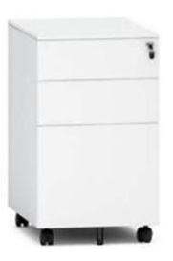 | 1、主要材料： 柜体采用优质≥0.8mm冷轧钢制作，表面采用抗菌粉末静电喷涂处理，具有抗菌、防锈、耐腐蚀、绝缘性高、附着力强、耐摩擦等技术特点； 2、结构配置：三抽 3、五金配件：侧开拉手、三节静音滑轨，管理钥匙功能锁具，互锁装置，第五轮设计，带刹车功能万向轮； 4、尺寸：400×500×605mm | 组 | 50.00 |  | 0.00
2 |  | 不锈钢地台板 | 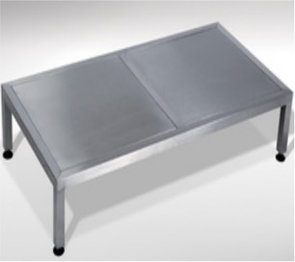 | 1、主要材料：板面采用≥1.0mm厚SUS304不锈钢板材，立柱框架采用38×38×1.2mm不锈钢方管，具有不易生锈、防蚀等特点； 2、结构配置：板面成型厚度30mm，立柱底部带调节脚； 3、工艺要求：所有板件经数控激光切割、模具冲压、数控折弯、焊接、机器打磨而成； 4、尺寸：1100×1100×200mm | 个 | 26.00 |  | 0.00
3 |  | 不锈钢多功能台 | 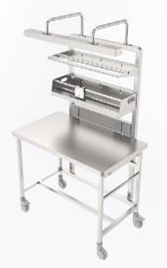 | 1、主要材料：整体采用SUS304全不锈钢制造，台面板及层板采用国标≥1.0mm，台面成型厚度25mm；立柱及加强管采用38×38×1.2mm方管； 2、结构配置：移动主台+背架；配备纸塑袋框+纸袋切割机+篮筐，采用挂钩方式固定在背架上，可拆卸修理更换；背架具备提供所需的电源及网口等所需外接资源功能； 3、工艺要求：台面无立柱阻挡，可放置大件物品；工作台两侧圆角处理，防止磕碰； 4、五金配件：静音沉重脚轮； 5、尺寸：1400×630×1640mm | 组 | 2.00 |  | 0.00
4 |  | 不锈钢工作台 | 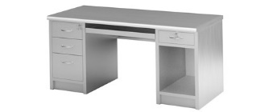 | 1、主要材料：整体采用SUS304≥1.0mm厚不锈钢制造，台面成型厚度25mm； 2、结构/配置：台面+三抽柜+键盘抽+单抽主机柜； 3、工艺要求：台面为双层结构，内嵌12mm厚多层实芯夹板，再用加强筋固定，最后封不锈钢封板，台面整体能承重耐压性好，可减少撞击时发出的响声；所有工件经数控激光切割、模具冲压、数控折弯、亚弧焊接、机器打磨、抛光、拉丝而成； 4、五金配件：三节静音导轨； 5、尺寸：1400×600×800mm | 组 | 3.00 |  | 0.00
5 |  | 不锈钢工作台2 | 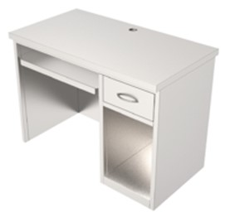 | 1、主要材料：整体采用SUS304≥1.0mm厚不锈钢制造，台面成型厚度25mm； 2、结构/配置：台面+键盘抽+单抽主机柜； 3、工艺要求：台面为双层结构，内嵌12mm厚多层实芯夹板，再用加强筋固定，最后封不锈钢封板，台面整体能承重耐压性好，可减少撞击时发出的响声；所有工件经数控激光切割、模具冲压、数控折弯、亚弧焊接、机器打磨、抛光、拉丝而成； 4、五金配件：三节静音导轨； 5、尺寸：1200×600×800mm | 组 | 1.00 |  | 0.00
6 |  | 不锈钢清洗柜1 | 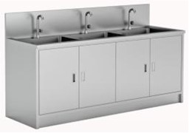 | 一、主要材料：整体采用优质SUS304≥1.0mm厚不锈钢制造； 二、结构配置/五金配件： 1、对开双层门板，采用不锈钢缓冲门铰开启；含手动鹅颈水龙头、下水器、进出水管、功能背板（可任意安装水气枪和附件篮筐）； 清洗喷枪3个、干燥喷枪2个；枪体采用SUS304不锈钢制作，可防止内腔腐蚀生锈，避免二次污染； 2、清洗喷枪：配备八个螺旋式清洗喷嘴，清洗喷嘴与枪体之间可以任意更换，适合不同类型的内镜管道，对内镜管道及手术器械管壁进行彻底冲洗;耐受压力0-0.75MPa;手握轻便，开、关、水压、气压的调节完全由喷枪扳手控制，使用方便操作简单、清洗彻底，带有八个常用喷头、可分别用于水冲洗和压缩空气干燥; 3、干燥喷枪：配备一个螺旋式清洗喷嘴，清洗喷嘴与枪体之间可以任意更换，适合不同类型的内镜管道，对内镜管道及手术器械管壁进行彻底冲洗； 三、尺寸：4880×650×950mm | 组 | 2.00 |  | 0.00
7 |  | 不锈钢清洗柜2 | 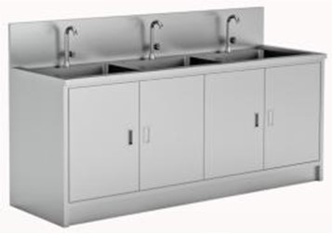 | 一、主要材料：整体采用优质SUS304≥1.0mm厚不锈钢制造； 二、结构配置/五金配件： 1、对开双层门板，采用不锈钢缓冲门铰开启；含手动鹅颈水龙头、下水器、进出水管、功能背板（可任意安装水气枪和附件篮筐）； 清洗喷枪5个、干燥喷枪4个；枪体采用SUS304不锈钢制作，可防止内腔腐蚀生锈，避免二次污染； 2、清洗喷枪：配备八个螺旋式清洗喷嘴，清洗喷嘴与枪体之间可以任意更换，适合不同类型的内镜管道，对内镜管道及手术器械管壁进行彻底冲洗;耐受压力0-0.75MPa;手握轻便，开、关、水压、气压的调节完全由喷枪扳手控制，使用方便操作简单、清洗彻底，带有八个常用喷头、可分别用于水冲洗和压缩空气干燥； 3、干燥喷枪：配备一个螺旋式清洗喷嘴，清洗喷嘴与枪体之间可以任意更换，适合不同类型的内镜管道，对内镜管道及手术器械管壁进行彻底冲洗； 三、尺寸：7100×650×950mm | 组 | 1.00 |  | 0.00
8 |  | 不锈钢清洗柜3 |  | 一、主要材料：整体采用优质SUS304≥1.0mm厚不锈钢制造； 二、结构配置/五金配件： 1、对开双层门板，采用不锈钢缓冲门铰开启；含手动鹅颈水龙头、下水器、进出水管、功能背板（可任意安装水气枪和附件篮筐）； 清洗喷枪2个、干燥喷枪1个；枪体采用SUS304不锈钢制作，可防止内腔腐蚀生锈，避免二次污染； 2、清洗喷枪：配备八个螺旋式清洗喷嘴，清洗喷嘴与枪体之间可以任意更换，适合不同类型的内镜管道，对内镜管道及手术器械管壁进行彻底冲洗;耐受压力0-0.75MPa;手握轻便，开、关、水压、气压的调节完全由喷枪扳手控制，使用方便操作简单、清洗彻底，带有八个常用喷头、可分别用于水冲洗和压缩空气干燥; 3、干燥喷枪：配备一个螺旋式清洗喷嘴，清洗喷嘴与枪体之间可以任意更换，适合不同类型的内镜管道，对内镜管道及手术器械管壁进行彻底冲洗； 三、尺寸：1800×650×950mm | 组 | 1.00 |  | 0.00
9 |  | 不锈钢清洗柜4 |  | 一、主要材料：整体采用优质SUS304≥1.0mm厚不锈钢制造； 二、结构配置/五金配件： 1、对开双层门板，采用不锈钢缓冲门铰开启；含手动鹅颈水龙头、下水器、进出水管、功能背板（可任意安装水气枪和附件篮筐）； 清洗喷枪2个、干燥喷枪1个；枪体采用SUS304不锈钢制作，可防止内腔腐蚀生锈，避免二次污染； 2、清洗喷枪：配备八个螺旋式清洗喷嘴，清洗喷嘴与枪体之间可以任意更换，适合不同类型的内镜管道，对内镜管道及手术器械管壁进行彻底冲洗;耐受压力0-0.75MPa;手握轻便，开、关、水压、气压的调节完全由喷枪扳手控制，使用方便操作简单、清洗彻底，带有八个常用喷头、可分别用于水冲洗和压缩空气干燥; 3、干燥喷枪：配备一个螺旋式清洗喷嘴，清洗喷嘴与枪体之间可以任意更换，适合不同类型的内镜管道，对内镜管道及手术器械管壁进行彻底冲洗。 三、尺寸：2400×650×950mm | 组 | 1.00 |  | 0.00
10 |  | 候诊椅 | 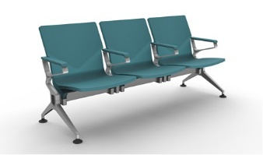 | 1、 扶手/椅脚：采用优质铝合金压铸成型，表面做静电喷粉喷涂处理。扶手不分左右，扶手位呈口字型密封设计安全，扶手面加装PU扶手面。站脚形状为“人”字形以确保最佳的支撑稳定性，调节脚垫为黑色优质PP脚垫。每个位置均需配置扶手间隔； 2、椅座/椅背：外部采用100%纯高密度聚氨酯（PU)全部包裹，模具内一体成型（采用整体组合座背板，不能采用分体式连接），产品具有耐用坚固，有良好的耐油性，耐老化，耐霉菌，耐磨性，环保无毒等性能优点。 内部框架采用1.2mm优质钢架制作； 3、承重横梁：采用80mm×40mm矩形管钢管，结构厚重，表面做静电喷粉喷涂处理或高分子纳米处理，承载力好，美观大方，表面平整光滑，不能有凹凸不平导致容易藏尘藏灰的现像发生； 4、尺寸：三人位 根据采购人实际需求提供。 | 组 | 37.00 |  | 0.00
11 |  | 候诊椅2 |  | 1、 扶手/椅脚：采用优质铝合金压铸成型，表面做静电喷粉喷涂处理。扶手不分左右，扶手位呈口字型密封设计安全，扶手面加装PU扶手面。站脚形状为“人”字形以确保最佳的支撑稳定性，调节脚垫为黑色优质PP脚垫。每个位置均需配置扶手间隔； 2、椅座/椅背：外部采用100%纯高密度聚氨酯（PU)全部包裹，模具内一体成型（采用整体组合座背板，不能采用分体式连接），产品具有耐用坚固，有良好的耐油性，耐老化，耐霉菌，耐磨性，环保无毒等性能优点。 内部框架采用1.2mm优质钢架制作； 3、承重横梁：采用80mm×40mm矩形管钢管，结构厚重，表面做静电喷粉喷涂处理或高分子纳米处理，承载力好，美观大方，表面平整光滑，不能有凹凸不平导致容易藏尘藏灰的现像发生； 4、尺寸：五人位 根据采购人实际需求提供。 | 组 | 7.00 |  | 0.00
12 |  | 内窥镜柜 | 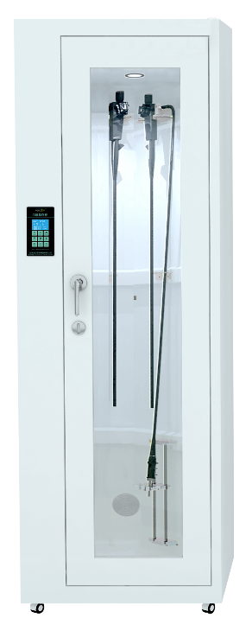 | 1、适用范围：适用于各类型软式内窥镜的储存； 2、设备电源： AC220V 50Hz, 功率≤80W； 3、储存方式：满足wS507-2016《软式内镜清洗消毒技术规范》悬挂储存的要求； 4、储存数量：储存≥6条各类型软式内窥镜； 5、内胆采用优质PMMA-ABS复合材料，整体吸塑成型，无缝隙、不藏污纳垢，易清洁、表面细菌残留量低，对内镜无磨损等特性。外部柜体采用≥0.8mm厚冷轧板材制作，表面采用优质抑菌粉末喷涂处理，与内胆融为一体，柜内空间密闭效果优异； 6、液晶显示，内设智能化自动控制紫外线循环风消毒程序，消毒时间可调（0-60分钟）、内镜储存工作温度0-50℃自动可调、照明、湿度自动可调节控制、温湿度显示、通风干燥功能等； 7、柜内透明PMMA制成的内镜悬挂专用装置，上中下三套，全方位定位内镜，防止相互碰撞，下部件为可升降式，适应不同尺寸内镜需要； 8、柜体底部装配有4个防滑静音脚轮 分别为两个自锁、两个活动，方便用户移动镜柜； 9、循环系统:设备储存室实时保持正压状态, 防止外面空气进入储存室内, 确保洁净状态； 10、消毒模式：智能化控制循环风消毒，循环风闭式空气消毒系统，带消毒累时功能。具有自动和定时两种消毒模式, 采用紫外线杀菌灯消毒方式对过滤后的空气进行消毒,保证进入柜内空气的洁净, 有效隔断储存内镜的二次污染，紫外线杀菌灯使用寿命≥8000小时； 11、设备尺寸：单门版，高度≥2000（mm），宽度≥730（mm），深度≥550（mm）； 12、尺寸：根据采购人实际需求提供。 | 组 | 4.00 |  | 0.00
13 |  | 分类工作台 | 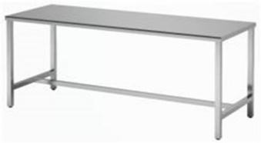 | 1、主要材料：采用SUS304不锈钢板材，具有不易生锈、防蚀等特点；台面板用≥1.0mm；台架采用≥38×38×1.2mm方管制作； 2、结构配置：台面+台架； 3、工艺要求：内嵌12mm厚多层实芯夹板，再用加强管固定，最后封不锈钢封板，台面整体能承重耐压性好，可减少撞击时发出的响声；所有工件经数控激光切割、模具冲压、数控折弯、亚弧焊接、机器打磨、抛光、拉丝而成； 4、尺寸：1860×700×800mm | 组 | 4.00 |  | 0.00
14 |  | 医生工作台 | 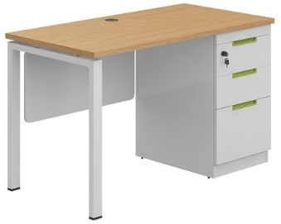 | 1、台面/柜体/挡板：采用优质E0级双饰面实木多层板制作，台面厚度≥25mm，侧板、背板、抽面、底板厚度≥16mm； 2、封边：采用2.0mm厚近色PVC全自动封边工艺，防水、防潮、不变色； 3、台架：采用≥60×30mm方管制作，表面采用抗菌粉末静电喷涂处理，底部配防滑调脚； 4、结构配置：台面+台架+三抽立柜+塑料键盘架+吊木挡板+钢管主机架+Φ60mm金属线盒+吊线槽； 5、五金配件：三节静音导轨、锁具、嵌入式拉手、连接件等； 6、尺寸：1200×600×750mm | 组 | 86.00 |  | 0.00
15 | ● | 医生工作台2 | 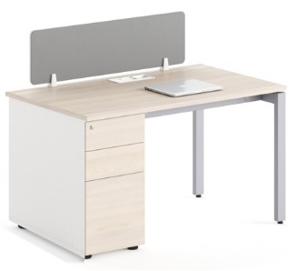 | 1、台面/柜体/挡板：采用优质E0级双饰面实木多层板制作，台面厚度≥25mm，侧板、背板、抽面、底板厚度≥16mm； 2、封边：采用2.0mm厚近色PVC全自动封边工艺，防水、防潮、不变色； 3、台架：采用≥60×30mm方管制作，表面采用抗菌粉末静电喷涂处理，底部配防滑调脚； 4、结构配置：台面+台架+三抽立柜+塑料键盘架+吊木挡板+钢管主机架+Φ60mm金属线盒+吊线槽+桌面屏风； 5、五金配件：三节静音导轨、锁具、嵌入式拉手、屏风固定件等； 6、尺寸：1200×600×750mm | 组 | 167.00 |  | 0.00
16 |  | 医生工作台3 |  | 1、台面/柜体/挡板：采用优质E0级双饰面实木多层板制作，台面厚度≥25mm，侧板、背板、抽面、底板厚度≥16mm； 2、封边：采用2.0mm厚近色PVC全自动封边工艺，防水、防潮、不变色； 3、台架：采用≥60×30mm方管制作，表面采用抗菌粉末静电喷涂处理，底部配防滑调脚； 4、结构配置：台面+台架+三抽立柜+塑料键盘架+吊木挡板+钢管主机架+Φ60mm金属线盒+吊线槽； 5、五金配件：三节静音导轨、锁具、嵌入式拉手、连接件等； 6、尺寸：1400×600×750mm | 组 | 1.00 |  | 0.00
17 |  | 医生工作台4 |  | 1、台面/挡板：采用优质E0级双饰面实木多层板制作，台面厚度≥25mm； 2、封边：采用2.0mm厚近色PVC全自动封边工艺，防水、防潮、不变色； 3、台架：采用≥60×30mm方管制作，表面采用抗菌粉末静电喷涂处理，底部配防滑调脚； 4、结构配置：台面+台架+塑料键盘架+吊木挡板+钢管主机架+Φ60mm金属线盒+吊线槽； 5、尺寸：900×600×750mm | 组 | 1.00 |  | 0.00
18 |  | 医生工作台5 |  | 1、台面/柜体/挡板：采用优质E0级双饰面实木多层板制作，台面厚度≥25mm，侧板、背板、抽面、底板厚度≥16mm； 2、封边：采用2.0mm厚近色PVC全自动封边工艺，防水、防潮、不变色； 3、台架：采用≥60×30mm方管制作，表面采用抗菌粉末静电喷涂处理，底部配防滑调脚； 4、结构配置：台面+台架+三抽立柜+塑料键盘架+吊木挡板+钢管主机架+Φ60mm金属线盒+吊线槽； 5、五金配件：三节静音导轨、锁具、嵌入式拉手、连接件等； 6、尺寸：1500×600×750mm | 组 | 1.00 |  | 0.00
19 |  | 医生工作台6 | 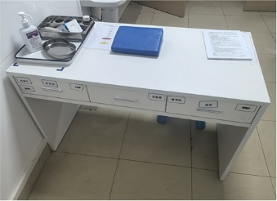 | 1、主要材料：整体采用优质E0级双饰面实木多层板制作，台面厚度≥25mm，侧板、背板、抽面、底板厚度≥16mm； 2、封边：采用2.0mm厚近色PVC全自动封边工艺，防水、防潮、不变色； 3、结构配置：主台+三个吊抽屉； 4、五金配件：三节静音导轨、锁具、嵌入式拉手、连接件等； 5、尺寸：1200×600×750mm | 组 | 2.00 |  | 0.00
20 |  | 医生工作台7 | 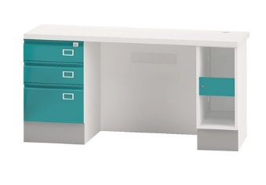 | 1、台架/柜体：采用≥0.8mm优质电解钢板制作，抗菌粉末静电喷涂处理，具有抗菌、防锈、耐腐蚀、绝缘性高、附着力强、耐摩擦等技术特点。柜体踢脚线面贴SUS304不锈钢，厚度≥1.0mm；柜体窄边框结构； 2、台面：采用≥12mm厚医用级复合亚克力人造石制作，表面经打磨抛光处理； 3、结构配置：台面+挡板+三抽台下柜+带锁主机柜；双层抽面板、窄边框结构； 4、五金配件：三节静音导轨、锁具、一体折弯拉手等； 5、尺寸：1170×600×750mm | 组 | 4.00 |  | 0.00
21 | ● | 医用储物柜1 |  | 1、主要材料：整体采用E0级双饰面实木多层板制作，顶板、层板厚度≥25mm，侧板、门板、底板厚度≥16mm； 2、封边：采用2.0mm厚近色PVC全自动封边工艺，防水、防潮、不变色； 3、结构配置：主柜（上下对开掩门、门内各配两块活动层板）；外盖门结构； 4、五金配件：阻尼门铰、锁具、嵌入式拉手、连接件等； 5、尺寸：800×600×2000mm | 组 | 154.00 |  | 0.00
22 |  | 医用储物柜2 | 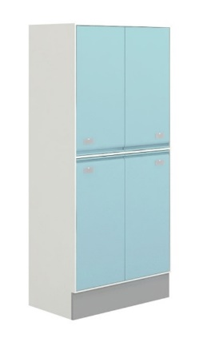 | 1、主要材料：柜体采用≥0.8mm优质电解钢板制作，抗菌粉末静电喷涂处理，具有抗菌、防锈、耐腐蚀、绝缘性高、附着力强、耐摩擦等技术特点。柜体踢脚线面贴SUS304不锈钢，厚度≥1.0mm； 2、结构配置：主柜（上下对开掩门，门内各配两块活动层板）；双层门板、窄边框结构； 3、五金配件：缓冲阻尼门铰、一体折弯拉手、标签槽等； 4、尺寸：950×560×1950mm | 组 | 21.00 |  | 0.00
23 |  | 医用储物柜3 | 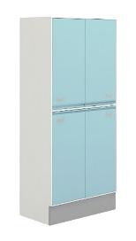 | 1、主要材料：柜体采用≥0.8mm优质电解钢板制作，抗菌粉末静电喷涂处理，具有抗菌、防锈、耐腐蚀、绝缘性高、附着力强、耐摩擦等技术特点。柜体踢脚线面贴SUS304不锈钢，厚度≥1.0mm； 2、结构配置：主柜（上下对开掩门，门内各配两块活动层板）；双层门板、窄边框结构； 3、五金配件：缓冲阻尼门铰、一体折弯拉手、标签槽等； 4、尺寸：800×600×2000mm | 组 | 7.00 |  | 0.00
24 |  | 医用储物柜4 |  | 1、主要材料：整体采用E0级双饰面实木多层板制作，顶板、层板厚度≥25mm，侧板、门板、底板厚度≥16mm； 2、封边：采用2.0mm厚近色PVC全自动封边工艺，防水、防潮、不变色； 3、结构配置：主柜（上下对开掩门、门内各配两块活动层板）；外盖门结构； 4、五金配件：阻尼门铰、锁具、嵌入式拉手、连接件等； 5、尺寸：1200×600×2700mm | 组 | 2.00 |  | 0.00
25 |  | 医用储物柜5 |  | 1、主要材料：整体采用E0级双饰面实木多层板制作，顶板、层板厚度≥25mm，侧板、门板、底板厚度≥16mm； 2、封边：采用2.0mm厚近色PVC全自动封边工艺，防水、防潮、不变色； 3、结构配置：主柜（上下对开掩门、门内各配两块活动层板）；外盖门结构； 4、五金配件：阻尼门铰、锁具、嵌入式拉手、连接件等； 5、尺寸：1100×600×2000mm | 组 | 1.00 |  | 0.00
26 |  | 医用储物柜6 |  | 1、主要材料：整体采用E0级双饰面实木多层板制作，顶板、层板厚度≥25mm，侧板、门板、底板厚度≥16mm； 2、封边：采用2.0mm厚近色PVC全自动封边工艺，防水、防潮、不变色； 3、结构配置：主柜（上下掩门、门内各配两块活动层板）；外盖门结构， 4、五金配件：阻尼门铰、锁具、嵌入式拉手、连接件等； 5、尺寸：2700×600×2000mm | 组 | 1.00 |  | 0.00
27 |  | 医用储物顶柜 | 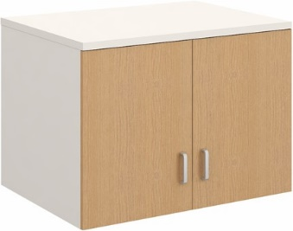 | 1、主要材料：整体采用E0级双饰面实木多层板制作，顶板、层板厚度≥25mm，侧板、门板、底板厚度≥16mm； 2、封边：采用2.0mm厚近色PVC全自动封边工艺，防水、防潮、不变色； 3、结构配置：主柜（对开掩门）；外盖门结构，与下柜配合使用； 4、五金配件：阻尼门铰、锁具、嵌入式拉手、连接件等； 5、尺寸：800×600×600mm | 组 | 9.00 |  | 0.00
28 |  | 医用储物顶柜2 | 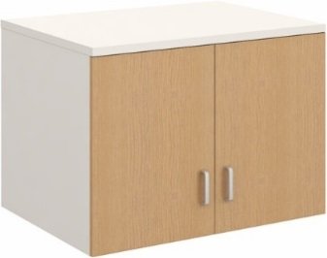 | 1、主要材料：整体采用E0级双饰面实木多层板制作，顶板、层板厚度≥25mm，侧板、门板、底板厚度≥16mm； 2、封边：采用2.0mm厚近色PVC全自动封边工艺，防水、防潮、不变色； 3、结构配置：主柜（对开掩门）；外盖门结构，与下柜配合使用； 4、五金配件：阻尼门铰、锁具、嵌入式拉手、连接件等； 5、尺寸：1100×600×600mm | 组 | 1.00 |  | 0.00
29 |  | 医用储物顶柜3 | 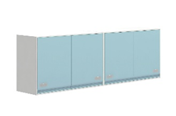 | 1、主要材料：柜体采用≥0.8mm优质电解钢板制作，表面采用抗菌粉末静电喷涂处理，具有抗菌、防锈、耐腐蚀、绝缘性高、附着力强、耐摩擦等技术特点； 2、结构配置：主柜（掩门）；双层门板、窄边框结构； 3、五金配件：缓冲阻尼门铰、一体折弯拉手、标签槽等； 4、尺寸：800×600×600mm | 组 | 7.00 |  | 0.00
30 |  | 医用实验边台 | 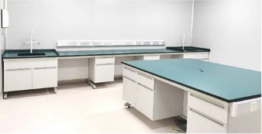 | 1、台面：采用≥12.7mm厚耐酸碱防腐蚀实芯理化板； 2、台架：框架采用≥40×60×1.5mm C型钢，梁采用≥30×80×1.5mm C型钢； 3、柜体：采用≥0.8mm电解钢制作，表面采用抗菌粉末静电喷涂处理，具有抗菌、防锈、耐腐蚀、绝缘性高、附着力强、耐摩擦等技术特点； 4、结构/配置：主柜（单门单抽柜）+C型脚架+理化板台面；全钢悬挂式结构，双层门板/抽面、窄边框结构； 5、五金配件：三节静音导轨、105度合金门铰、一体折弯拉手； 6、尺寸：1000×400×850mm | 组 | 1.00 |  | 0.00
31 |  | 医用水柜 | 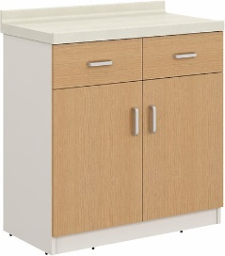 | 1、台面：采用≥12mm厚医用级复合亚克力人造石，表面经打磨抛光无缝拼接处理； 2、柜体；采用E0级双饰面实木多层板制作，顶板、活动层板厚度≥25mm，侧板、门板、背板、抽面厚度≥16mm； 3、封边：采用2.0mm厚近色PVC全自动封边工艺，防水、防潮、不变色； 4、结构配置：主柜（上抽下掩门+门内各配1件活动层板）+人造石台面；外盖门结构； 5、五金配件：阻尼门铰、三节静音路轨、嵌入式拉手、连接件等； 6、尺寸：800×420×800mm | 组 | 16.00 |  | 0.00
32 |  | 医用水柜2 | 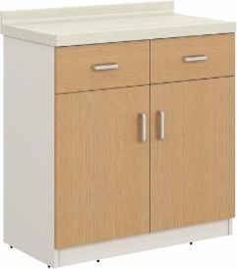 | 1、台面：采用≥12mm厚医用级复合亚克力人造石，表面经打磨抛光无缝拼接处理； 2、柜体；采用E0级双饰面实木多层板制作，顶板、活动层板厚度≥25mm，侧板、门板、背板、抽面厚度≥16mm； 3、封边：采用2.0mm厚近色PVC全自动封边工艺，防水、防潮、不变色； 4、结构配置：主柜（上抽下掩门+门内各配1件活动层板）+人造石台面；外盖门结构； 5、五金配件：阻尼门铰、三节静音路轨、嵌入式拉手、连接件等； 6、尺寸：5400×420×800mm | 组 | 1.00 |  | 0.00
33 |  | 医用水柜3 |  | 1、台面：采用≥12mm厚医用级复合亚克力人造石，表面经打磨抛光无缝拼接处理； 2、柜体；采用E0级双饰面实木多层板制作，顶板、活动层板厚度≥25mm，侧板、门板、背板、抽面厚度≥16mm； 3、封边：采用2.0mm厚近色PVC全自动封边工艺，防水、防潮、不变色； 4、结构配置：主柜（上抽下掩门+门内各配1件活动层板）+人造石台面；外盖门结构； 5、五金配件：阻尼门铰、三节静音路轨、嵌入式拉手、连接件等； 6、尺寸：4500×420×800mm | 组 | 11.00 |  | 0.00
34 | ● | 医用货架 | 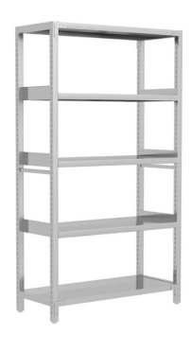 | 1、主要材料：整体采用SUS304不锈钢板材制作，立柱≥40×40×1.5mm，立柱横杆≥40×20×1.5mm；外侧横梁≥20×60×1.2mm，内侧横梁≥15×15×1.2mm，层板厚度≥0.8mm； 2、结构配置：主架+顶层+底层+中间3块活动层板；层板底部配有加强筋，每层可承重≥200KG； 3、工艺要求：整体可以拆装，每层节距可以自由调节，所有板件经数控激光切割、模具冲压、数控折弯、焊接、机器打磨而成； 4、五金配件：防滑脚垫； 6、尺寸：1200×500×1950mm | 组 | 104.00 |  | 0.00
35 |  | 医用货架2 | 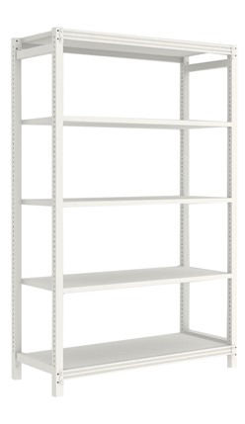 | 1、主要材料：整体采用优质冷轧钢板制作，立柱≥40×40×1.5mm，立柱横杆≥40×20×1.5mm；外侧横梁≥20×60×1.2mm，内侧横梁≥15×15×1.2mm，层板厚度≥0.8mm； 2、结构配置：主架+顶层+底层+中间3块活动层板；层板底部配有加强筋，每层可承重≥200KG； 3、工艺要求：整体可以拆装，所有板件经数控激光切割、模具冲压、数控折弯、焊接、机器打磨而成；表面采用抗菌粉末静电喷涂处理，具有抗菌、防锈、耐腐蚀、绝缘性高、附着力强、耐摩擦等技术特点； 4、五金配件：防滑脚垫； 5、尺寸：1200×600×1950mm | 组 | 83.00 |  | 0.00
36 |  | 医用货架3 | 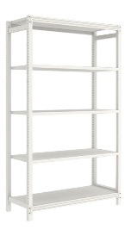 | 1、主要材料：整体采用优质冷轧钢板制作，立柱40×40×1.5mm，立柱横杆40×20×1.5mm；外侧横梁20×60×1.2mm，内侧横梁15×15×1.2mm，层板厚度≥0.8mm； 2、结构配置：主架+顶层+底层+中间3块活动层板；层板底部配有加强筋，每层可承重≥200KG； 3、工艺要求：整体可以拆装，所有板件经数控激光切割、模具冲压、数控折弯、焊接、机器打磨而成；表面采用抗菌粉末静电喷涂处理，具有抗菌、防锈、耐腐蚀、绝缘性高、附着力强、耐摩擦等技术特点； 4、五金配件：防滑脚垫； 5、尺寸：2000×600×1950mm | 组 | 1.00 |  | 0.00
37 |  | 医用货架4 | 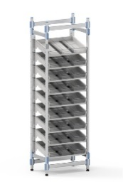 | 1、主要材料：整体框架全部采用铝合金型材，表面氧化铝处理； 2、结构配置：航空铝龙骨主架+聚丙烯PA(尼龙结构连接件+聚丙烯PE层板（7层）、固定导轨配件为PA(尼龙)材料； 3、每层四周配有护栏档条，每层正面配有标签卡条，每层配备亚克力磁吸分隔条。可拆装便于运输与安装； 4、整体尺寸要求：高度≥2000（mm），宽度≥700（mm）深度≥460（mm）； 5、尺寸：700×460×2000mm | 组 | 48.00 |  | 0.00
38 |  | 医用货架5 | 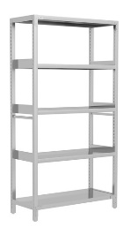 | 1、主要材料：整体采用SUS304不锈钢板材制作，立柱≥40×40×1.5mm，立柱横杆≥40×20×1.5mm；外侧横梁≥20×60×1.2mm，内侧横梁≥15×15×1.2mm，层板厚度≥0.8mm； 2、结构配置：主架+顶层+底层+中间3块活动层板；层板底部配有加强筋，每层可承重≥200KG； 3、工艺要求：整体可以拆装，每层节距可以自由调节，所有板件经数控激光切割、模具冲压、数控折弯、焊接、机器打磨而成； 4、五金配件：防滑脚垫； 5、尺寸：1800×500×1950mm | 组 | 36.00 |  | 0.00
39 |  | 医用货柜 | 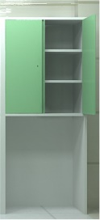 | 1、主要材料：整体采用≥0.8mm优质电解钢板制作，抗菌粉末静电喷涂处理，具有抗菌、防锈、耐腐蚀、绝缘性高、附着力强、耐摩擦等技术特点； 2、封边：采用2.0mm厚近色PVC全自动封边工艺，防水、防潮、不变色； 3、结构配置：主柜（上对开掩门、上柜两件活动层板+空格下柜）、双层门板、窄边框结构；空格下柜可存放推车； 4、五金配件：阻尼门铰、一体折弯拉手； 5、尺寸：950×560×1950mm | 组 | 14.00 |  | 0.00
40 | ● | 医用资料柜 |  | 1、主要材料：采用E0级实木多层板；顶板、层板厚度≥25mm，侧板、门板、底板厚度≥16mm；上柜门板内嵌5mm厚钢化玻璃； 2、封边：采用见光面为2.0mm厚全自动封边工艺，防水、防潮、不变色； 3、结构配置：主柜（上下对开掩门、上门2块活层、下门1块活层）；外盖门结构； 4、五金配件：阻尼门铰、锁具、嵌入式拉手、连接件等； 5、尺寸：800×420×2000mm | 组 | 14.00 |  | 0.00
41 |  | 医用资料柜2 |  | 1、主要材料：采用E0级实木多层板；顶板、层板厚度≥25mm，侧板、门板、底板厚度≥16mm；上柜门板内嵌5mm厚钢化玻璃； 2、封边：采用见光面为2.0mm厚全自动封边工艺，防水、防潮、不变色； 3、结构配置：主柜（上下对开掩门、上门2块活层、下门1块活层）；外盖门结构； 4、五金配件：阻尼门铰、锁具、嵌入式拉手、连接件等； 5、尺寸：4400×420×2000mm | 组 | 1.00 |  | 0.00
42 |  | 医疗衣物柜-2门 | 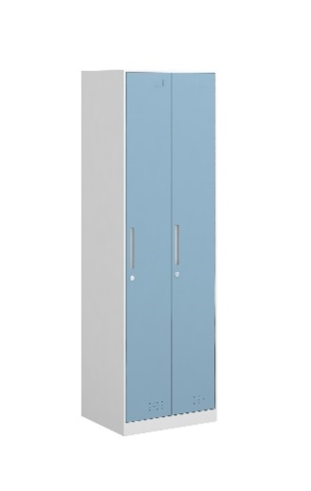 | 1、主要材料：柜体采用≥0.8mm优质冷轧钢板制作，抗菌粉末静电喷涂处理，具有抗菌、防锈、耐腐蚀、绝缘性高、附着力强、耐摩擦等技术特点； 2、结构配置：主柜（横向2个单开掩门+层板+挂衣杆）；双层门板、窄边框结构； 3、五金配件：电子密码锁、钢制内嵌拉手、阻尼门铰、标签槽等； 4、工艺要求：所有板件经数控激光切割、模具冲压、数控折弯、焊接、机器打磨而成；表面采用抗菌粉末静电喷涂处理，具有抗菌、防锈、耐腐蚀、绝缘性高、附着力强、耐摩擦等技术特点； 5、尺寸：615×500×1950mm | 个 | 1.00 |  | 0.00
43 |  | 医疗衣物柜-2门放鞋 | 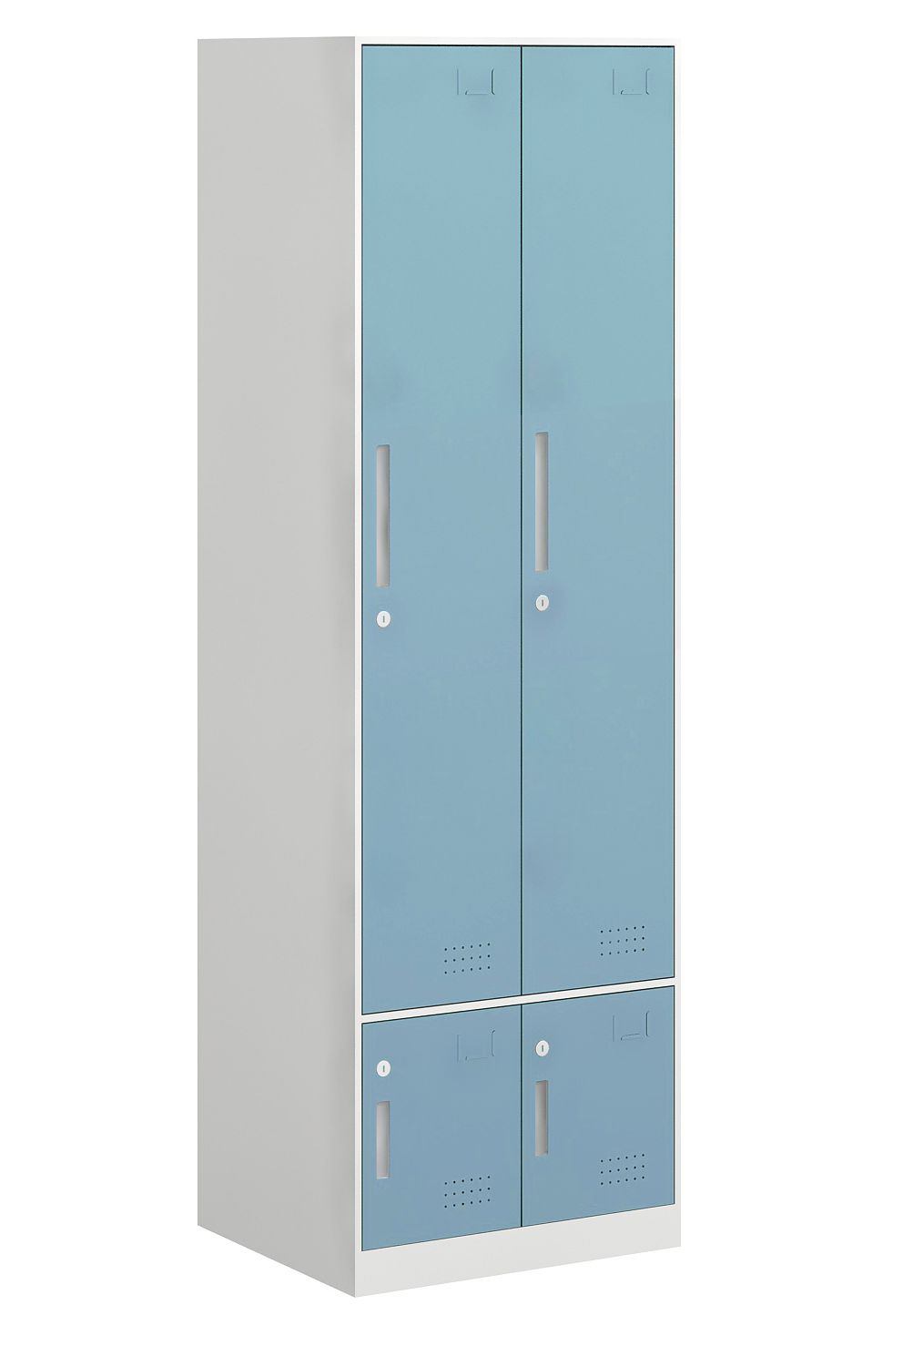 | 1、主要材料：柜体采用≥0.8mm优质冷轧钢板制作，抗菌粉末静电喷涂处理，具有抗菌、防锈、耐腐蚀、绝缘性高、附着力强、耐摩擦等技术特点； 2、结构配置：主柜（上2个单开掩门+层板+挂衣杆+下2个单开掩门带层板放鞋）；双层门板、窄边框结构； 3、五金配件：电子密码锁、钢制内嵌拉手、阻尼门铰、标签槽等； 4、工艺要求：所有板件经数控激光切割、模具冲压、数控折弯、焊接、机器打磨而成；表面采用抗菌粉末静电喷涂处理，具有抗菌、防锈、耐腐蚀、绝缘性高、附着力强、耐摩擦等技术特点； 5、尺寸：615×500×1950mm | 组 | 2.00 |  | 0.00
44 |  | 医疗衣物柜-3门放鞋 | 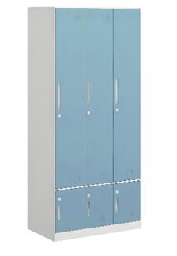 | 1、主要材料：柜体采用≥0.8mm优质冷轧钢板制作，抗菌粉末静电喷涂处理，具有抗菌、防锈、耐腐蚀、绝缘性高、附着力强、耐摩擦等技术特点； 2、结构配置：主柜（上3个单开掩门+层板+挂衣杆+下3个单 开掩门带层板放鞋）；双层门板、窄边框结构； 3、五金配件：电子密码锁、钢制内嵌拉手、阻尼门铰、标签槽等； 4、工艺要求：所有板件经数控激光切割、模具冲压、数控折弯、焊接、机器打磨而成；表面采用抗菌粉末静电喷涂处理，具有抗菌、防锈、耐腐蚀、绝缘性高、附着力强、耐摩擦等技术特点； 5、尺寸：910×500×1950mm | 组 | 30.00 |  | 0.00
45 |  | 医疗衣物柜-4门 | 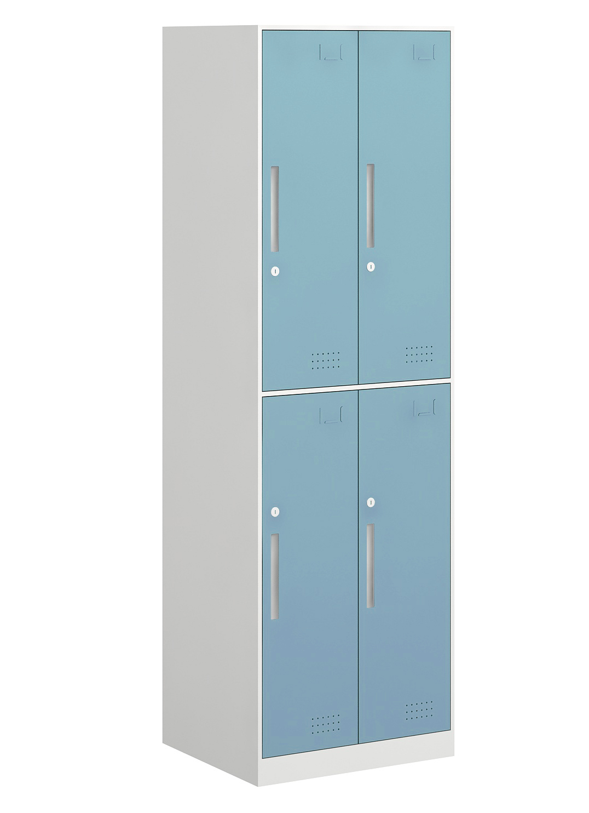 | 1、主要材料：柜体采用≥0.8mm优质冷轧钢板制作，抗菌粉末静电喷涂处理，具有抗菌、防锈、耐腐蚀、绝缘性高、附着力强、耐摩擦等技术特点； 2、结构配置：主柜（4个单开掩门+层板+挂衣杆）；双层门板、窄边框结构； 3、五金配件：电子密码锁、钢制内嵌拉手、阻尼门铰、标签槽等； 4、工艺要求：所有板件经数控激光切割、模具冲压、数控折弯、焊接、机器打磨而成；表面采用抗菌粉末静电喷涂处理，具有抗菌、防锈、耐腐蚀、绝缘性高、附着力强、耐摩擦等技术特点； 5、尺寸：615×500×1950mm | 个 | 10.00 |  | 0.00
46 |  | 医疗衣物柜-4门放鞋 |  | 1、主要材料：柜体采用≥0.8mm优质冷轧钢板制作，抗菌粉末静电喷涂处理，具有抗菌、防锈、耐腐蚀、绝缘性高、附着力强、耐摩擦等技术特点； 2、结构配置：主柜（上4个单开掩门+层板+下2个单 开掩门带层板放鞋）；双层门板、窄边框结构； 3、五金配件：电子密码锁、钢制内嵌拉手、阻尼门铰、标签槽等； 4、工艺要求：所有板件经数控激光切割、模具冲压、数控折弯、焊接、机器打磨而成；表面采用抗菌粉末静电喷涂处理，具有抗菌、防锈、耐腐蚀、绝缘性高、附着力强、耐摩擦等技术特点； 5、尺寸：615×500×1950mm | 个 | 11.00 |  | 0.00
47 |  | 医疗衣物柜-6门 | 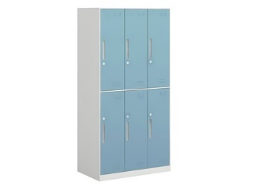 | 1、主要材料：柜体采用≥0.8mm优质冷轧钢板制作，抗菌粉末静电喷涂处理，具有抗菌、防锈、耐腐蚀、绝缘性高、附着力强、耐摩擦等技术特点； 2、结构配置：主柜（6个单开掩门+层板+挂衣杆）；双层门板、窄边框结构； 3、五金配件：电子密码锁、钢制内嵌拉手、阻尼门铰、标签槽等； 4、工艺要求：所有板件经数控激光切割、模具冲压、数控折弯、焊接、机器打磨而成；表面采用抗菌粉末静电喷涂处理，具有抗菌、防锈、耐腐蚀、绝缘性高、附着力强、耐摩擦等技术特点； 5、尺寸：910×500×1950mm | 个 | 17.00 |  | 0.00
48 |  | 医疗衣物柜-6门放鞋 |  | 1、主要材料：柜体采用≥0.8mm优质冷轧钢板制作，抗菌粉末静电喷涂处理，具有抗菌、防锈、耐腐蚀、绝缘性高、附着力强、耐摩擦等技术特点； 2、结构配置：主柜（上6个单开掩门+层板+下2个单 开掩门带层板放鞋）；双层门板、窄边框结构； 3、五金配件：电子密码锁、钢制内嵌拉手、阻尼门铰、标签槽等； 4、工艺要求：所有板件经数控激光切割、模具冲压、数控折弯、焊接、机器打磨而成；表面采用抗菌粉末静电喷涂处理，具有抗菌、防锈、耐腐蚀、绝缘性高、附着力强、耐摩擦等技术特点； 5、尺寸：910×500×1950mm | 个 | 90.00 |  | 0.00
49 |  | 医疗衣物柜-9门 | 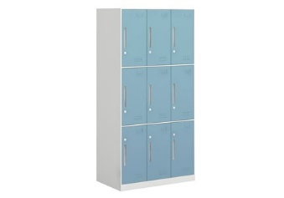 | 1、主要材料：柜体采用≥0.8mm优质冷轧钢板制作，抗菌粉末静电喷涂处理，具有抗菌、防锈、耐腐蚀、绝缘性高、附着力强、耐摩擦等技术特点； 2、结构配置：主柜（9个单开掩门+层板）；双层门板、窄边框结构； 3、五金配件：电子密码锁、钢制内嵌拉手、阻尼门铰、标签槽等； 4、工艺要求：所有板件经数控激光切割、模具冲压、数控折弯、焊接、机器打磨而成；表面采用抗菌粉末静电喷涂处理，具有抗菌、防锈、耐腐蚀、绝缘性高、附着力强、耐摩擦等技术特点； 5、尺寸：910×500×1950mm | 个 | 24.00 |  | 0.00
50 |  | 医疗衣物柜-公衣柜 | 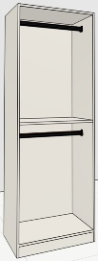 | 1、主要材料：柜体采用≥0.8mm优质冷轧钢板制作，抗菌粉末静电喷涂处理，具有抗菌、防锈、耐腐蚀、绝缘性高、附着力强、耐摩擦等技术特点； 2、结构配置：主柜（一块层板+2根挂衣杆）； 3、工艺要求：所有板件经数控激光切割、模具冲压、数控折弯、焊接、机器打磨而成；表面采用抗菌粉末静电喷涂处理，具有抗菌、防锈、耐腐蚀、绝缘性高、附着力强、耐摩擦等技术特点； 5、尺寸：800×500×1950mm | 个 | 9.00 |  | 0.00
51 |  | 医疗衣物柜2-2门 | 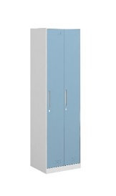 | 1、主要材料：柜体采用≥0.8mm优质冷轧钢板制作，抗菌粉末静电喷涂处理，具有抗菌、防锈、耐腐蚀、绝缘性高、附着力强、耐摩擦等技术特点； 2、结构配置：主柜（横向2个单开掩门+层板+挂衣杆）；双层门板、窄边框结构； 3、五金配件：电子密码锁、钢制内嵌拉手、阻尼门铰、标签槽等； 4、工艺要求：所有板件经数控激光切割、模具冲压、数控折弯、焊接、机器打磨而成；表面采用抗菌粉末静电喷涂处理，具有抗菌、防锈、耐腐蚀、绝缘性高、附着力强、耐摩擦等技术特点； 5、尺寸：910×500×1950mm | 个 | 1.00 |  | 0.00
52 |  | 医疗衣物柜2-2门放鞋 | 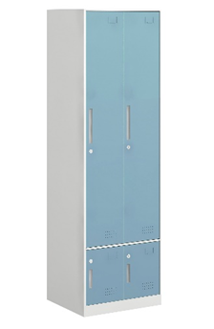 | 1、主要材料：柜体采用≥0.8mm优质冷轧钢板制作，抗菌粉末静电喷涂处理，具有抗菌、防锈、耐腐蚀、绝缘性高、附着力强、耐摩擦等技术特点； 2、结构配置：主柜（上2个单开掩门+层板+挂衣杆+下2个单 开掩门带层板放鞋）；双层门板、窄边框结构； 3、五金配件：电子密码锁、钢制内嵌拉手、阻尼门铰、标签槽等； 4、工艺要求：所有板件经数控激光切割、模具冲压、数控折弯、焊接、机器打磨而成；表面采用抗菌粉末静电喷涂处理，具有抗菌、防锈、耐腐蚀、绝缘性高、附着力强、耐摩擦等技术特点； 5、尺寸：1000×500×1950mm | 组 | 1.00 |  | 0.00
53 |  | 医疗衣物柜2-4门 |  | 1、主要材料：柜体采用≥0.8mm优质冷轧钢板制作，抗菌粉末静电喷涂处理，具有抗菌、防锈、耐腐蚀、绝缘性高、附着力强、耐摩擦等技术特点； 2、结构配置：主柜（4个单开掩门+层板）；双层门板、窄边框结构； 3、五金配件：电子密码锁、钢制内嵌拉手、阻尼门铰、标签槽等； 4、工艺要求：所有板件经数控激光切割、模具冲压、数控折弯、焊接、机器打磨而成；表面采用抗菌粉末静电喷涂处理，具有抗菌、防锈、耐腐蚀、绝缘性高、附着力强、耐摩擦等技术特点； 5、尺寸：910×500×1950mm | 个 | 1.00 |  | 0.00
54 |  | 医疗衣物柜2-6门 |  | 1、主要材料：柜体采用≥0.8mm优质冷轧钢板制作，抗菌粉末静电喷涂处理，具有抗菌、防锈、耐腐蚀、绝缘性高、附着力强、耐摩擦等技术特点； 2、结构配置：主柜（6个单开掩门+层板）、双层门板、窄边框结构； 3、五金配件：电子密码锁、钢制内嵌拉手、阻尼门铰、标签槽等； 4、工艺要求：所有板件经数控激光切割、模具冲压、数控折弯、焊接、机器打磨而成；表面采用抗菌粉末静电喷涂处理，具有抗菌、防锈、耐腐蚀、绝缘性高、附着力强、耐摩擦等技术特点； 5、尺寸：615×500×1950mm | 个 | 2.00 |  | 0.00
55 |  | 医疗衣物柜2-公衣柜 | 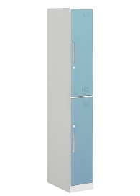 | 1、主要材料：柜体采用≥0.8mm优质冷轧钢板制作，抗菌粉末静电喷涂处理，具有抗菌、防锈、耐腐蚀、绝缘性高、附着力强、耐摩擦等技术特点； 2、结构配置：主柜（竖向2个单开掩门+层板+挂衣杆）、双层门板、窄边框结构； 3、五金配件：电子密码锁、钢制内嵌拉手、阻尼门铰、标签槽等； 4、工艺要求：所有板件经数控激光切割、模具冲压、数控折弯、焊接、机器打磨而成；表面采用抗菌粉末静电喷涂处理，具有抗菌、防锈、耐腐蚀、绝缘性高、附着力强、耐摩擦等技术特点； 5、尺寸：800×500×1950mm | 个 | 3.00 |  | 0.00
56 |  | 医疗分类垃圾柜 | 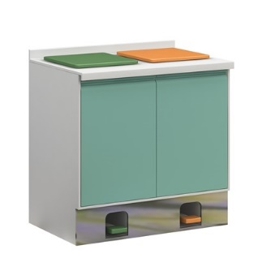 | 1、柜体：采用≥0.8mm优质电解钢板制作，抗菌粉末静电喷涂处理，具有抗菌、防锈、耐腐蚀、绝缘性高、附着力强、耐摩擦等技术特点。柜体踢脚线面贴SUS304不锈钢，厚度≥1.0mm； 2、台面：采用≥12mm厚医用级复合亚克力人造石制作，表面经打磨抛光处理； 3、结构配置：台面+主柜（双筒垃圾柜+脚踏式ABS垃圾桶/垃圾盖+不锈钢脚踏及传动机构），双层门板、窄边框结构； 4、五金配件：三节静音导轨、一体折弯拉手、阻尼门铰等； 5、工艺要求：柜体内部干净整洁无卫生死角。垃圾盖及垃圾桶采用ABS材质制作。踏板，踢脚线及传动机构采用304不锈钢材料制作，脚踏式翻盖工艺，柜体内置抽拉式垃圾桶底座，抽拉轻便，便于垃圾桶处置； 6、尺寸：880×600×850mm | 组 | 49.00 |  | 0.00
57 |  | 医疗分类垃圾柜2 | 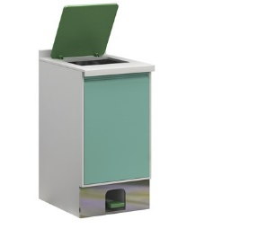 | 1、柜体：采用≥0.8mm优质电解钢板制作，抗菌粉末静电喷涂处理，具有抗菌、防锈、耐腐蚀、绝缘性高、附着力强、耐摩擦等技术特点。柜体踢脚线面贴SUS304不锈钢，厚度≥1.0mm；柜体窄边框结构； 2、台面：采用≥12mm厚医用级复合亚克力人造石制作，表面经打磨抛光处理； 3、结构配置：台面+主柜（单筒垃圾柜+脚踏式ABS垃圾桶/垃圾盖+不锈钢脚踏及传动机构），双层门板、窄边框结构； 4、五金配件：三节静音导轨、一体折弯拉手、阻尼门铰等； 5、工艺要求：柜体内部干净整洁无卫生死角。垃圾盖及垃圾桶采用ABS材质制作。踏板，踢脚线及传动机构采用304不锈钢材料制作，脚踏式翻盖工艺，柜体内置抽拉式垃圾桶底座，抽拉轻便，便于垃圾桶处置； 6、尺寸：450×600×850mm | 组 | 1.00 |  | 0.00
58 |  | 医用吊柜 |  | 1、柜体：采用≥0.8mm优质电解钢板制作，抗菌粉末静电喷涂处理，具有抗菌、防锈、耐腐蚀、绝缘性高、附着力强、耐摩擦等技术特点； 2、结构配置：主柜(对开掩门，内含1块活动层板+标签卡)；双层门板、窄边框结构； 3、五金配件：阻尼门铰、锁具、一体折弯拉手、标签槽等； 4、工艺要求：所有板件经数控激光切割、模具冲压、数控折弯、焊接、机器打磨而成；表面采用抗菌粉末静电喷涂处理，具有抗菌、防锈、耐腐蚀、绝缘性高、附着力强、耐摩擦等技术特点； 5、尺寸：950×560×600mm | 组 | 29.00 |  | 0.00
59 |  | 医用吊柜2 |  | 1、柜体：采用≥0.8mm优质电解钢板制作，抗菌粉末静电喷涂处理，具有抗菌、防锈、耐腐蚀、绝缘性高、附着力强、耐摩擦等技术特点； 2、结构配置：主柜(对开掩门，内含1块活动层板+标签卡)；双层门板、窄边框结构； 3、五金配件：阻尼门铰、锁具、一体折弯拉手、标签槽等； 4、工艺要求：所有板件经数控激光切割、模具冲压、数控折弯、焊接、机器打磨而成；表面采用抗菌粉末静电喷涂处理，具有抗菌、防锈、耐腐蚀、绝缘性高、附着力强、耐摩擦等技术特点； 5、尺寸：910×400×600mm | 组 | 4.00 |  | 0.00
60 |  | 医用吊柜3 |  | 1、柜体：采用≥0.8mm优质电解钢板制作，抗菌粉末静电喷涂处理，具有抗菌、防锈、耐腐蚀、绝缘性高、附着力强、耐摩擦等技术特点； 2、结构配置：主柜(对开掩门，内含1块活动层板+标签卡)；双层门板、窄边框结构； 3、五金配件：阻尼门铰、锁具、一体折弯拉手、标签槽等； 4、工艺要求：所有板件经数控激光切割、模具冲压、数控折弯、焊接、机器打磨而成；表面采用抗菌粉末静电喷涂处理，具有抗菌、防锈、耐腐蚀、绝缘性高、附着力强、耐摩擦等技术特点； 5、尺寸：910×500×600mm | 组 | 3.00 |  | 0.00
61 |  | 医用吊柜4 |  | 1、柜体：采用≥0.8mm优质电解钢板制作，抗菌粉末静电喷涂处理，具有抗菌、防锈、耐腐蚀、绝缘性高、附着力强、耐摩擦等技术特点； 2、结构配置：主柜(对开掩门，内含1块活动层板+标签卡)；双层门板、窄边框结构； 3、五金配件：阻尼门铰、锁具、一体折弯拉手、标签槽等； 4、工艺要求：所有板件经数控激光切割、模具冲压、数控折弯、焊接、机器打磨而成；表面采用抗菌粉末静电喷涂处理，具有抗菌、防锈、耐腐蚀、绝缘性高、附着力强、耐摩擦等技术特点； 5、尺寸：615×500×600mm | 组 | 2.00 |  | 0.00
62 |  | 医用吊柜5 |  | 1、柜体：采用≥0.8mm优质电解钢板制作，抗菌粉末静电喷涂处理，具有抗菌、防锈、耐腐蚀、绝缘性高、附着力强、耐摩擦等技术特点； 2、结构配置：主柜(对开掩门，内含1块活动层板+标签卡)；双层门板、窄边框结构； 3、五金配件：阻尼门铰、锁具、一体折弯拉手、标签槽等； 4、工艺要求：所有板件经数控激光切割、模具冲压、数控折弯、焊接、机器打磨而成；表面采用抗菌粉末静电喷涂处理，具有抗菌、防锈、耐腐蚀、绝缘性高、附着力强、耐摩擦等技术特点； 5、尺寸：3500×350×600mm | 组 | 1.00 |  | 0.00
63 |  | 医用吊柜6 |  | 1、柜体：采用≥0.8mm优质电解钢板制作，抗菌粉末静电喷涂处理，具有抗菌、防锈、耐腐蚀、绝缘性高、附着力强、耐摩擦等技术特点； 2、结构配置：主柜(对开掩门，内含1块活动层板+标签卡)；双层门板、窄边框结构； 3、五金配件：阻尼门铰、锁具、一体折弯拉手、标签槽等； 4、工艺要求：所有板件经数控激光切割、模具冲压、数控折弯、焊接、机器打磨而成；表面采用抗菌粉末静电喷涂处理，具有抗菌、防锈、耐腐蚀、绝缘性高、附着力强、耐摩擦等技术特点； 5、尺寸：3100×400×600mm | 组 | 1.00 |  | 0.00
64 | ● | 医用吊柜7 | 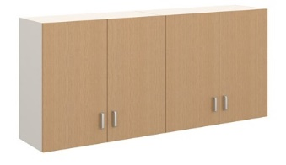 | 1、主要材料：整体采用E0级双饰面实木多层板制作，底板、层板厚度≥25mm，其他板件厚度≥16mm； 2、封边：采用2.0mm厚近色PVC全自动封边工艺，防水、防潮、不变色； 3、结构配置：主柜（对开掩门，内含1层活动层板）； 4、五金配件：阻尼门铰、嵌入式拉手、连接件等； 5、尺寸：800×420×600mm | 组 | 22.00 |  | 0.00
65 |  | 医用吊柜8 | 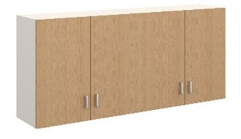 | 1、主要材料：整体采用E0级双饰面实木多层板制作，底板、层板厚度≥25mm，其他板件厚度≥16mm； 2、封边：采用2.0mm厚近色PVC全自动封边工艺，防水、防潮、不变色； 3、结构配置：主柜（对开掩门，内含1层活动层板）； 4、五金配件：阻尼门铰、嵌入式拉手、连接件等； 5、尺寸：800×350×600mm | 组 | 4.00 |  | 0.00
66 |  | 医用吊柜9 |  | 1、主要材料：整体采用E0级双饰面实木多层板制作，底板、层板厚度≥25mm，其他板件厚度≥16mm； 2、封边：采用2.0mm厚近色PVC全自动封边工艺，防水、防潮、不变色； 3、结构配置：主柜（单开掩门，内含1层活动层板）； 4、五金配件：阻尼门铰、嵌入式拉手、连接件等； 5、尺寸：400×350×600mm | 组 | 1.00 |  | 0.00
67 |  | 医用吊柜10 |  | 1、主要材料：整体采用E0级双饰面实木多层板制作，底板、层板厚度≥25mm，其他板件厚度≥16mm； 2、封边：采用2.0mm厚近色PVC全自动封边工艺，防水、防潮、不变色； 3、结构配置：主柜（对开掩门，内含1层活动层板）； 4、五金配件：阻尼门铰、嵌入式拉手、连接件等； 5、尺寸：4400×420×600mm | 组 | 1.00 |  | 0.00
68 |  | 医用地柜 | 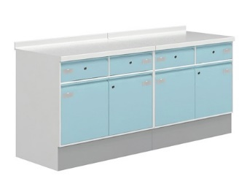 | 1、柜体：采用≥0.8mm优质电解钢板制作，抗菌粉末静电喷涂处理，具有抗菌、防锈、耐腐蚀、绝缘性高、附着力强、耐摩擦等技术特点。柜体踢脚线面贴SUS304不锈钢，厚度≥1.0mm； 2、台面：采用≥12mm厚医用级复合亚克力人造石制作，表面经打磨抛光处理； 3、结构配置：主柜(上抽下掩门，内含1块活动层板)+人造石面；双层门板/抽面、窄边框结构； 4、五金配件：阻尼门铰、三节静音导轨、锁具、一体折弯拉手、标签槽等； 5、工艺要求：侧板及门板需考虑排风口通风功能；所有板件经数控激光切割、模具冲压、数控折弯、焊接、机器打磨而成；表面采用抗菌粉末静电喷涂处理，具有抗菌、防锈、耐腐蚀、绝缘性高、附着力强、耐摩擦等技术特点； 6、尺寸：520×600×850mm | 组 | 2.00 |  | 0.00
69 |  | 医用地柜2 | 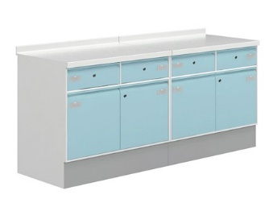 | 1、柜体：采用≥0.8mm优质电解钢板制作，抗菌粉末静电喷涂处理，具有抗菌、防锈、耐腐蚀、绝缘性高、附着力强、耐摩擦等技术特点。柜体踢脚线面贴SUS304不锈钢，厚度≥1.0mm； 2、台面：采用≥12mm厚医用级复合亚克力人造石制作，表面经打磨抛光处理； 3、结构配置：主柜(上抽下掩门，内含1块活动层板)+人造石面；双层门板/抽面、窄边框结构； 4、五金配件：阻尼门铰、三节静音导轨、锁具、一体折弯拉手、标签槽等； 5、工艺要求：侧板及门板需考虑排风口通风功能；所有板件经数控激光切割、模具冲压、数控折弯、焊接、机器打磨而成；表面采用抗菌粉末静电喷涂处理，具有抗菌、防锈、耐腐蚀、绝缘性高、附着力强、耐摩擦等技术特点； 6、尺寸：2600×600×850mm | 组 | 1.00 |  | 0.00
70 |  | 医用地柜3 |  | 1、柜体：采用≥0.8mm优质电解钢板制作，抗菌粉末静电喷涂处理，具有抗菌、防锈、耐腐蚀、绝缘性高、附着力强、耐摩擦等技术特点。柜体踢脚线面贴SUS304不锈钢，厚度≥1.0mm； 2、台面：采用≥12mm厚医用级复合亚克力人造石制作，表面经打磨抛光处理； 3、结构配置：主柜(上抽下掩门，内含1块活动层板)+人造石面；双层门板/抽面、窄边框结构； 4、五金配件：阻尼门铰、三节静音导轨、锁具、一体折弯拉手、标签槽等； 5、工艺要求：侧板及门板需考虑排风口通风功能；所有板件经数控激光切割、模具冲压、数控折弯、焊接、机器打磨而成；表面采用抗菌粉末静电喷涂处理，具有抗菌、防锈、耐腐蚀、绝缘性高、附着力强、耐摩擦等技术特点； 6、尺寸：1700×800×850mm | 组 | 12.00 |  | 0.00
71 |  | 医用地柜4 |  | 1、柜体：采用≥0.8mm优质电解钢板制作，抗菌粉末静电喷涂处理，具有抗菌、防锈、耐腐蚀、绝缘性高、附着力强、耐摩擦等技术特点。柜体踢脚线面贴SUS304不锈钢，厚度≥1.0mm； 2、台面：采用≥12mm厚医用级复合亚克力人造石制作，表面经打磨抛光处理； 3、结构配置：主柜(上抽下掩门，内含1块活动层板)+人造石面；双层门板/抽面、窄边框结构； 4、五金配件：阻尼门铰、三节静音导轨、锁具、一体折弯拉手、标签槽等； 5、工艺要求：侧板及门板需考虑排风口通风功能；所有板件经数控激光切割、模具冲压、数控折弯、焊接、机器打磨而成；表面采用抗菌粉末静电喷涂处理，具有抗菌、防锈、耐腐蚀、绝缘性高、附着力强、耐摩擦等技术特点； 6、尺寸：2100×600×850mm | 组 | 1.00 |  | 0.00
72 |  | 医用地柜5 |  | 1、柜体：采用≥0.8mm优质电解钢板制作，抗菌粉末静电喷涂处理，具有抗菌、防锈、耐腐蚀、绝缘性高、附着力强、耐摩擦等技术特点。柜体踢脚线面贴SUS304不锈钢，厚度≥1.0mm； 2、台面：采用≥12mm厚医用级复合亚克力人造石制作，表面经打磨抛光处理； 3、结构配置：主柜(上抽下掩门，内含1块活动层板)+人造石面；双层门板/抽面、窄边框结构； 4、五金配件：阻尼门铰、三节静音导轨、锁具、一体折弯拉手、标签槽等； 5、工艺要求：侧板及门板需考虑排风口通风功能；所有板件经数控激光切割、模具冲压、数控折弯、焊接、机器打磨而成；表面采用抗菌粉末静电喷涂处理，具有抗菌、防锈、耐腐蚀、绝缘性高、附着力强、耐摩擦等技术特点； 6、尺寸：880×600×850mm | 组 | 1.00 |  | 0.00
73 |  | 医用地柜6 |  | 1、柜体：采用≥0.8mm优质电解钢板制作，抗菌粉末静电喷涂处理，具有抗菌、防锈、耐腐蚀、绝缘性高、附着力强、耐摩擦等技术特点。柜体踢脚线面贴SUS304不锈钢，厚度≥1.0mm； 2、台面：采用≥12mm厚医用级复合亚克力人造石制作，表面经打磨抛光处理； 3、结构配置：主柜(上抽下掩门，内含1块活动层板)+人造石面；双层门板/抽面、窄边框结构； 4、五金配件：阻尼门铰、三节静音导轨、锁具、一体折弯拉手、标签槽等； 5、工艺要求：侧板及门板需考虑排风口通风功能；所有板件经数控激光切割、模具冲压、数控折弯、焊接、机器打磨而成；表面采用抗菌粉末静电喷涂处理，具有抗菌、防锈、耐腐蚀、绝缘性高、附着力强、耐摩擦等技术特点； 6、尺寸：6200×600×850mm | 组 | 2.00 |  | 0.00
74 |  | 医用地柜7 |  | 1、柜体：采用≥0.8mm优质电解钢板制作，抗菌粉末静电喷涂处理，具有抗菌、防锈、耐腐蚀、绝缘性高、附着力强、耐摩擦等技术特点。柜体踢脚线面贴SUS304不锈钢，厚度≥1.0mm； 2、台面：采用≥12mm厚医用级复合亚克力人造石制作，表面经打磨抛光处理； 3、结构配置：主柜(上抽下掩门，内含1块活动层板)+人造石面；双层门板/抽面、窄边框结构； 4、五金配件：阻尼门铰、三节静音导轨、锁具、一体折弯拉手、标签槽等； 5、工艺要求：侧板及门板需考虑排风口通风功能；所有板件经数控激光切割、模具冲压、数控折弯、焊接、机器打磨而成；表面采用抗菌粉末静电喷涂处理，具有抗菌、防锈、耐腐蚀、绝缘性高、附着力强、耐摩擦等技术特点； 6、尺寸：6600×600×850mm | 组 | 1.00 |  | 0.00
75 |  | 医用地柜8 |  | 1、柜体：采用≥0.8mm优质电解钢板制作，抗菌粉末静电喷涂处理，具有抗菌、防锈、耐腐蚀、绝缘性高、附着力强、耐摩擦等技术特点。柜体踢脚线面贴SUS304不锈钢，厚度≥1.0mm； 2、台面：采用≥12mm厚医用级复合亚克力人造石制作，表面经打磨抛光处理； 3、结构配置：主柜(上抽下掩门，内含1块活动层板)+人造石面；双层门板/抽面、窄边框结构； 4、五金配件：阻尼门铰、三节静音导轨、锁具、一体折弯拉手、标签槽等； 5、工艺要求：侧板及门板需考虑排风口通风功能；所有板件经数控激光切割、模具冲压、数控折弯、焊接、机器打磨而成；表面采用抗菌粉末静电喷涂处理，具有抗菌、防锈、耐腐蚀、绝缘性高、附着力强、耐摩擦等技术特点； 6、尺寸：1950×600×850mm | 组 | 1.00 |  | 0.00
76 |  | 医用地柜9 |  | 1、柜体：采用≥0.8mm优质电解钢板制作，抗菌粉末静电喷涂处理，具有抗菌、防锈、耐腐蚀、绝缘性高、附着力强、耐摩擦等技术特点。柜体踢脚线面贴SUS304不锈钢，厚度≥1.0mm； 2、台面：采用≥12mm厚医用级复合亚克力人造石制作，表面经打磨抛光处理； 3、结构配置：主柜(上抽下掩门，内含1块活动层板)+人造石面；双层门板/抽面、窄边框结构； 4、五金配件：阻尼门铰、三节静音导轨、锁具、一体折弯拉手、标签槽等； 5、工艺要求：侧板及门板需考虑排风口通风功能；所有板件经数控激光切割、模具冲压、数控折弯、焊接、机器打磨而成；表面采用抗菌粉末静电喷涂处理，具有抗菌、防锈、耐腐蚀、绝缘性高、附着力强、耐摩擦等技术特点； 6、尺寸：6950×600×850mm | 组 | 1.00 |  | 0.00
77 |  | 医用地柜10 |  | 1、柜体：采用≥0.8mm优质电解钢板制作，抗菌粉末静电喷涂处理，具有抗菌、防锈、耐腐蚀、绝缘性高、附着力强、耐摩擦等技术特点。柜体踢脚线面贴SUS304不锈钢，厚度≥1.0mm； 2、台面：采用≥12mm厚医用级复合亚克力人造石制作，表面经打磨抛光处理； 3、结构配置：主柜(上抽下掩门，内含1块活动层板)+人造石面；双层门板/抽面、窄边框结构； 4、五金配件：阻尼门铰、三节静音导轨、锁具、一体折弯拉手、标签槽等； 5、工艺要求：侧板及门板需考虑排风口通风功能；所有板件经数控激光切割、模具冲压、数控折弯、焊接、机器打磨而成；表面采用抗菌粉末静电喷涂处理，具有抗菌、防锈、耐腐蚀、绝缘性高、附着力强、耐摩擦等技术特点； 6、尺寸：1330×600×850mm | 组 | 17.00 |  | 0.00
78 |  | 医用地柜11 |  | 1、柜体：采用≥0.8mm优质电解钢板制作，抗菌粉末静电喷涂处理，具有抗菌、防锈、耐腐蚀、绝缘性高、附着力强、耐摩擦等技术特点。柜体踢脚线面贴SUS304不锈钢，厚度≥1.0mm； 2、台面：采用≥12mm厚医用级复合亚克力人造石制作，表面经打磨抛光处理； 3、结构配置：主柜(上抽下掩门，内含1块活动层板)+人造石面；双层门板/抽面、窄边框结构； 4、五金配件：阻尼门铰、三节静音导轨、锁具、一体折弯拉手、标签槽等； 5、工艺要求：侧板及门板需考虑排风口通风功能；所有板件经数控激光切割、模具冲压、数控折弯、焊接、机器打磨而成；表面采用抗菌粉末静电喷涂处理，具有抗菌、防锈、耐腐蚀、绝缘性高、附着力强、耐摩擦等技术特点； 6、尺寸：1800×600×850mm | 组 | 1.00 |  | 0.00
79 |  | 医用地柜12 |  | 1、柜体：采用≥0.8mm优质电解钢板制作，抗菌粉末静电喷涂处理，具有抗菌、防锈、耐腐蚀、绝缘性高、附着力强、耐摩擦等技术特点。柜体踢脚线面贴SUS304不锈钢，厚度≥1.0mm； 2、台面：采用≥12mm厚医用级复合亚克力人造石制作，表面经打磨抛光处理； 3、结构配置：主柜(上抽下掩门，内含1块活动层板)+人造石面；双层门板/抽面、窄边框结构； 4、五金配件：阻尼门铰、三节静音导轨、锁具、一体折弯拉手、标签槽等； 5、工艺要求：侧板及门板需考虑排风口通风功能；所有板件经数控激光切割、模具冲压、数控折弯、焊接、机器打磨而成；表面采用抗菌粉末静电喷涂处理，具有抗菌、防锈、耐腐蚀、绝缘性高、附着力强、耐摩擦等技术特点； 6、尺寸：4100×600×850mm | 组 | 1.00 |  | 0.00
80 |  | 医用地柜13 |  | 1、柜体：采用≥0.8mm优质电解钢板制作，抗菌粉末静电喷涂处理，具有抗菌、防锈、耐腐蚀、绝缘性高、附着力强、耐摩擦等技术特点。柜体踢脚线面贴SUS304不锈钢，厚度≥1.0mm； 2、台面：采用≥12mm厚医用级复合亚克力人造石制作，表面经打磨抛光处理； 3、结构配置：主柜(上抽下掩门，内含1块活动层板)+人造石面；双层门板/抽面、窄边框结构； 4、五金配件：阻尼门铰、三节静音导轨、锁具、一体折弯拉手、标签槽等； 5、工艺要求：侧板及门板需考虑排风口通风功能；所有板件经数控激光切割、模具冲压、数控折弯、焊接、机器打磨而成；表面采用抗菌粉末静电喷涂处理，具有抗菌、防锈、耐腐蚀、绝缘性高、附着力强、耐摩擦等技术特点； 6、尺寸：2800×600×850mm | 组 | 1.00 |  | 0.00
81 |  | 医用地柜14 |  | 1、柜体：采用≥0.8mm优质电解钢板制作，抗菌粉末静电喷涂处理，具有抗菌、防锈、耐腐蚀、绝缘性高、附着力强、耐摩擦等技术特点。柜体踢脚线面贴SUS304不锈钢，厚度≥1.0mm； 2、台面：采用≥12mm厚医用级复合亚克力人造石制作，表面经打磨抛光处理； 3、结构配置：主柜(上抽下掩门，内含1块活动层板)+人造石面；双层门板/抽面、窄边框结构； 4、五金配件：阻尼门铰、三节静音导轨、锁具、一体折弯拉手、标签槽等； 5、工艺要求：侧板及门板需考虑排风口通风功能；所有板件经数控激光切割、模具冲压、数控折弯、焊接、机器打磨而成；表面采用抗菌粉末静电喷涂处理，具有抗菌、防锈、耐腐蚀、绝缘性高、附着力强、耐摩擦等技术特点； 6、尺寸：3350×600×850mm | 组 | 1.00 |  | 0.00
82 |  | 医用地柜15 |  | 1、柜体：采用≥0.8mm优质电解钢板制作，抗菌粉末静电喷涂处理，具有抗菌、防锈、耐腐蚀、绝缘性高、附着力强、耐摩擦等技术特点。柜体踢脚线面贴SUS304不锈钢，厚度≥1.0mm； 2、台面：采用≥12mm厚医用级复合亚克力人造石制作，表面经打磨抛光处理； 3、结构配置：主柜(上抽下掩门，内含1块活动层板)+人造石面；双层门板/抽面、窄边框结构； 4、五金配件：阻尼门铰、三节静音导轨、锁具、一体折弯拉手、标签槽等； 5、工艺要求：侧板及门板需考虑排风口通风功能；所有板件经数控激光切割、模具冲压、数控折弯、焊接、机器打磨而成；表面采用抗菌粉末静电喷涂处理，具有抗菌、防锈、耐腐蚀、绝缘性高、附着力强、耐摩擦等技术特点； 6、尺寸：3150×600×850mm | 组 | 5.00 |  | 0.00
83 |  | 医用地柜16 |  | 1、柜体：采用≥0.8mm优质电解钢板制作，抗菌粉末静电喷涂处理，具有抗菌、防锈、耐腐蚀、绝缘性高、附着力强、耐摩擦等技术特点。柜体踢脚线面贴SUS304不锈钢，厚度≥1.0mm； 2、台面：采用≥12mm厚医用级复合亚克力人造石制作，表面经打磨抛光处理； 3、结构配置：主柜(上抽下掩门，内含1块活动层板)+人造石面；双层门板/抽面、窄边框结构； 4、五金配件：阻尼门铰、三节静音导轨、锁具、一体折弯拉手、标签槽等； 5、工艺要求：侧板及门板需考虑排风口通风功能；所有板件经数控激光切割、模具冲压、数控折弯、焊接、机器打磨而成；表面采用抗菌粉末静电喷涂处理，具有抗菌、防锈、耐腐蚀、绝缘性高、附着力强、耐摩擦等技术特点； 6、尺寸：3100×600×850mm | 组 | 3.00 |  | 0.00
84 |  | 医用地柜17 |  | 1、柜体：采用≥0.8mm优质电解钢板制作，抗菌粉末静电喷涂处理，具有抗菌、防锈、耐腐蚀、绝缘性高、附着力强、耐摩擦等技术特点。柜体踢脚线面贴SUS304不锈钢，厚度≥1.0mm； 2、台面：采用≥12mm厚医用级复合亚克力人造石制作，表面经打磨抛光处理； 3、结构配置：主柜(上抽下掩门，内含1块活动层板)+人造石面；双层门板/抽面、窄边框结构； 4、五金配件：阻尼门铰、三节静音导轨、锁具、一体折弯拉手、标签槽等； 5、工艺要求：侧板及门板需考虑排风口通风功能；所有板件经数控激光切割、模具冲压、数控折弯、焊接、机器打磨而成；表面采用抗菌粉末静电喷涂处理，具有抗菌、防锈、耐腐蚀、绝缘性高、附着力强、耐摩擦等技术特点； 6、尺寸：3000×600×850mm | 组 | 3.00 |  | 0.00
85 |  | 医用地柜18 |  | 1、柜体：采用≥0.8mm优质电解钢板制作，抗菌粉末静电喷涂处理，具有抗菌、防锈、耐腐蚀、绝缘性高、附着力强、耐摩擦等技术特点。柜体踢脚线面贴SUS304不锈钢，厚度≥1.0mm； 2、台面：采用≥12mm厚医用级复合亚克力人造石制作，表面经打磨抛光处理； 3、结构配置：主柜(上抽下掩门，内含1块活动层板)+人造石面；双层门板/抽面、窄边框结构； 4、五金配件：阻尼门铰、三节静音导轨、锁具、一体折弯拉手、标签槽等； 5、工艺要求：侧板及门板需考虑排风口通风功能；所有板件经数控激光切割、模具冲压、数控折弯、焊接、机器打磨而成；表面采用抗菌粉末静电喷涂处理，具有抗菌、防锈、耐腐蚀、绝缘性高、附着力强、耐摩擦等技术特点； 6、尺寸：3300×600×850mm | 组 | 2.00 |  | 0.00
86 |  | 医用地柜19 |  | 1、柜体：采用≥0.8mm优质电解钢板制作，抗菌粉末静电喷涂处理，具有抗菌、防锈、耐腐蚀、绝缘性高、附着力强、耐摩擦等技术特点。柜体踢脚线面贴SUS304不锈钢，厚度≥1.0mm； 2、台面：采用≥12mm厚医用级复合亚克力人造石制作，表面经打磨抛光处理； 3、结构配置：主柜(上抽下掩门，内含1块活动层板)+人造石面；双层门板/抽面、窄边框结构； 4、五金配件：阻尼门铰、三节静音导轨、锁具、一体折弯拉手、标签槽等； 5、工艺要求：侧板及门板需考虑排风口通风功能；所有板件经数控激光切割、模具冲压、数控折弯、焊接、机器打磨而成；表面采用抗菌粉末静电喷涂处理，具有抗菌、防锈、耐腐蚀、绝缘性高、附着力强、耐摩擦等技术特点； 6、尺寸：3200×600×850mm | 组 | 1.00 |  | 0.00
87 |  | 医用地柜20 |  | 1、柜体：采用≥0.8mm优质电解钢板制作，抗菌粉末静电喷涂处理，具有抗菌、防锈、耐腐蚀、绝缘性高、附着力强、耐摩擦等技术特点。柜体踢脚线面贴SUS304不锈钢，厚度≥1.0mm； 2、台面：采用≥12mm厚医用级复合亚克力人造石制作，表面经打磨抛光处理； 3、结构配置：主柜(上抽下掩门，内含1块活动层板)+人造石面；双层门板/抽面、窄边框结构； 4、五金配件：阻尼门铰、三节静音导轨、锁具、一体折弯拉手、标签槽等； 5、工艺要求：侧板及门板需考虑排风口通风功能；所有板件经数控激光切割、模具冲压、数控折弯、焊接、机器打磨而成；表面采用抗菌粉末静电喷涂处理，具有抗菌、防锈、耐腐蚀、绝缘性高、附着力强、耐摩擦等技术特点； 6、尺寸：2950×600×850mm | 组 | 1.00 |  | 0.00
88 |  | 医用地柜21 |  | 1、柜体：采用≥0.8mm优质电解钢板制作，抗菌粉末静电喷涂处理，具有抗菌、防锈、耐腐蚀、绝缘性高、附着力强、耐摩擦等技术特点。柜体踢脚线面贴SUS304不锈钢，厚度≥1.0mm； 2、台面：采用≥12mm厚医用级复合亚克力人造石制作，表面经打磨抛光处理； 3、结构配置：主柜(上抽下掩门，内含1块活动层板)+人造石面；双层门板/抽面、窄边框结构； 4、五金配件：阻尼门铰、三节静音导轨、锁具、一体折弯拉手、标签槽等； 5、工艺要求：侧板及门板需考虑排风口通风功能；所有板件经数控激光切割、模具冲压、数控折弯、焊接、机器打磨而成；表面采用抗菌粉末静电喷涂处理，具有抗菌、防锈、耐腐蚀、绝缘性高、附着力强、耐摩擦等技术特点； 6、尺寸：900×600×850mm | 组 | 1.00 |  | 0.00
89 |  | 医用地柜22 |  | 1、柜体：采用≥0.8mm优质电解钢板制作，抗菌粉末静电喷涂处理，具有抗菌、防锈、耐腐蚀、绝缘性高、附着力强、耐摩擦等技术特点。柜体踢脚线面贴SUS304不锈钢，厚度≥1.0mm； 2、台面：采用≥12mm厚医用级复合亚克力人造石制作，表面经打磨抛光处理， 3、结构配置：主柜(上抽下掩门，内含1块活动层板)+人造石面；双层门板/抽面、窄边框结构； 4、五金配件：阻尼门铰、三节静音导轨、锁具、一体折弯拉手、标签槽等； 5、工艺要求：所有板件经数控激光切割、模具冲压、数控折弯、焊接、机器打磨而成；表面采用抗菌粉末静电喷涂处理，具有抗菌、防锈、耐腐蚀、绝缘性高、附着力强、耐摩擦等技术特点； 6、尺寸：1350×600×850mm | 组 | 1.00 |  | 0.00
90 |  | 医用地柜23 |  | 1、柜体：采用≥0.8mm优质电解钢板制作，抗菌粉末静电喷涂处理，具有抗菌、防锈、耐腐蚀、绝缘性高、附着力强、耐摩擦等技术特点。柜体踢脚线面贴SUS304不锈钢，厚度≥1.0mm； 2、台面：采用≥12mm厚医用级复合亚克力人造石制作，表面经打磨抛光处理， 3、结构配置：主柜(上抽下掩门，内含1块活动层板)+人造石面；双层门板/抽面、窄边框结构； 4、五金配件：阻尼门铰、三节静音导轨、锁具、一体折弯拉手、标签槽等； 5、工艺要求：所有板件经数控激光切割、模具冲压、数控折弯、焊接、机器打磨而成；表面采用抗菌粉末静电喷涂处理，具有抗菌、防锈、耐腐蚀、绝缘性高、附着力强、耐摩擦等技术特点； 6、尺寸：3400×600×850mm | 组 | 1.00 |  | 0.00
91 |  | 医用地柜24 |  | 1、柜体：采用≥0.8mm优质电解钢板制作，抗菌粉末静电喷涂处理，具有抗菌、防锈、耐腐蚀、绝缘性高、附着力强、耐摩擦等技术特点。柜体踢脚线面贴SUS304不锈钢，厚度≥1.0mm； 2、台面：采用≥12mm厚医用级复合亚克力人造石制作，表面经打磨抛光处理； 3、结构配置：主柜(上抽下掩门，内含1块活动层板)+人造石面；双层门板/抽面、窄边框结构； 4、五金配件：阻尼门铰、三节静音导轨、锁具、一体折弯拉手、标签槽等； 5、工艺要求：所有板件经数控激光切割、模具冲压、数控折弯、焊接、机器打磨而成；表面采用抗菌粉末静电喷涂处理，具有抗菌、防锈、耐腐蚀、绝缘性高、附着力强、耐摩擦等技术特点； 6、尺寸：1600×600×850mm | 组 | 1.00 |  | 0.00
92 |  | 医用地柜25 |  | 1、柜体：采用≥0.8mm优质电解钢板制作，抗菌粉末静电喷涂处理，具有抗菌、防锈、耐腐蚀、绝缘性高、附着力强、耐摩擦等技术特点。柜体踢脚线面贴SUS304不锈钢，厚度≥1.0mm； 2、台面：采用≥12mm厚医用级复合亚克力人造石制作，表面经打磨抛光处理； 3、结构配置：主柜(上抽下掩门，内含1块活动层板)+人造石面；双层门板/抽面、窄边框结构； 4、五金配件：阻尼门铰、三节静音导轨、锁具、一体折弯拉手、标签槽等； 5、工艺要求：所有板件经数控激光切割、模具冲压、数控折弯、焊接、机器打磨而成；表面采用抗菌粉末静电喷涂处理，具有抗菌、防锈、耐腐蚀、绝缘性高、附着力强、耐摩擦等技术特点； 6、尺寸：1400×600×850mm | 组 | 1.00 |  | 0.00
93 |  | 医用地柜26 |  | 1、柜体：采用≥0.8mm优质电解钢板制作，抗菌粉末静电喷涂处理，具有抗菌、防锈、耐腐蚀、绝缘性高、附着力强、耐摩擦等技术特点。柜体踢脚线面贴SUS304不锈钢，厚度≥1.0mm； 2、台面：采用≥12mm厚医用级复合亚克力人造石制作，表面经打磨抛光处理； 3、结构配置：主柜(上抽下掩门，内含1块活动层板)+人造石面；双层门板/抽面、窄边框结构； 4、五金配件：阻尼门铰、三节静音导轨、锁具、一体折弯拉手、标签槽等； 5、工艺要求：所有板件经数控激光切割、模具冲压、数控折弯、焊接、机器打磨而成；表面采用抗菌粉末静电喷涂处理，具有抗菌、防锈、耐腐蚀、绝缘性高、附着力强、耐摩擦等技术特点； 6、尺寸：4400×600×850mm | 组 | 1.00 |  | 0.00
94 |  | 医用地柜27 |  | 1、柜体：采用≥0.8mm优质电解钢板制作，抗菌粉末静电喷涂处理，具有抗菌、防锈、耐腐蚀、绝缘性高、附着力强、耐摩擦等技术特点。柜体踢脚线面贴SUS304不锈钢，厚度≥1.0mm； 2、台面：采用≥12mm厚医用级复合亚克力人造石制作，表面经打磨抛光处理； 3、结构配置：主柜(上抽下掩门，内含1块活动层板)+人造石面；双层门板/抽面、窄边框结构； 4、五金配件：阻尼门铰、三节静音导轨、锁具、一体折弯拉手、标签槽等； 5、工艺要求：所有板件经数控激光切割、模具冲压、数控折弯、焊接、机器打磨而成；表面采用抗菌粉末静电喷涂处理，具有抗菌、防锈、耐腐蚀、绝缘性高、附着力强、耐摩擦等技术特点； 6、尺寸：300×600×850mm | 组 | 13.00 |  | 0.00
95 |  | 医用地柜28 |  | 1、柜体：采用≥0.8mm优质电解钢板制作，抗菌粉末静电喷涂处理，具有抗菌、防锈、耐腐蚀、绝缘性高、附着力强、耐摩擦等技术特点。柜体踢脚线面贴SUS304不锈钢，厚度≥1.0mm； 2、台面：采用≥12mm厚医用级复合亚克力人造石制作，表面经打磨抛光处理； 3、结构配置：主柜(上抽下掩门，内含1块活动层板)+人造石面；双层门板/抽面、窄边框结构； 4、五金配件：阻尼门铰、三节静音导轨、锁具、一体折弯拉手、标签槽等； 5、工艺要求：所有板件经数控激光切割、模具冲压、数控折弯、焊接、机器打磨而成；表面采用抗菌粉末静电喷涂处理，具有抗菌、防锈、耐腐蚀、绝缘性高、附着力强、耐摩擦等技术特点； 6、尺寸：580×600×850mm | 组 | 1.00 |  | 0.00
96 |  | 医用地柜29 | 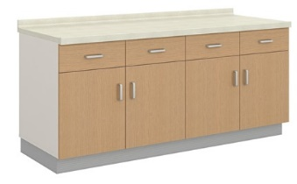 | 1、台面：采用≥12mm厚医用级复合亚克力人造石，表面经打磨抛光无缝拼接处理； 2、柜体；采用E0级双饰面实木多层板制作，层板厚度≥25mm，面板、侧板、门板、抽面厚度≥16mm；底板面离地高度120mm，保证防潮存放要求；柜底安装ABS塑料调节脚和铝合金踢脚板； 3、封边：采用2.0mm厚近色PVC全自动封边工艺，防水、防潮、不变色； 4、结构配置：人造石台面+主柜（上抽下掩门+门内各配1件活动层板）；外盖门结构； 5、五金配件：阻尼门铰、三节静音路轨、锁具、嵌入式拉手、ABS塑料调节脚、连接件等； 6、尺寸：1950×600×850mm | 组 | 1.00 |  | 0.00
97 |  | 医用地柜30 |  | 1、台面：采用≥12mm厚医用级复合亚克力人造石，表面经打磨抛光无缝拼接处理； 2、柜体；采用E0级双饰面实木多层板制作，层板厚度≥25mm，面板、侧板、门板、抽面厚度≥16mm；底板面离地高度120mm，保证防潮存放要求；柜底安装ABS塑料调节脚和铝合金踢脚板； 3、封边：采用2.0mm厚近色PVC全自动封边工艺，防水、防潮、不变色； 4、结构配置：人造石台面+主柜（上抽下掩门+门内各配1件活动层板）；外盖门结构； 5、五金配件：阻尼门铰、三节静音路轨、锁具、嵌入式拉手、ABS塑料调节脚、连接件等； 6、尺寸：1350×600×850mm | 组 | 2.00 |  | 0.00
98 |  | 医用地柜31 |  | 1、台面：采用≥12mm厚医用级复合亚克力人造石，表面经打磨抛光无缝拼接处理； 2、柜体；采用E0级双饰面实木多层板制作，层板厚度≥25mm，面板、侧板、门板、抽面厚度≥16mm；底板面离地高度120mm，保证防潮存放要求；柜底安装ABS塑料调节脚和铝合金踢脚板； 3、封边：采用2.0mm厚近色PVC全自动封边工艺，防水、防潮、不变色； 4、结构配置：人造石台面+主柜（上抽下掩门+门内各配1件活动层板）；外盖门结构； 5、五金配件：阻尼门铰、三节静音路轨、锁具、嵌入式拉手、ABS塑料调节脚+、连接件等； 6、尺寸：1100×600×850mm | 组 | 1.00 |  | 0.00
99 |  | 医用地柜32 |  | 1、台面：采用≥12mm厚医用级复合亚克力人造石，表面经打磨抛光无缝拼接处理； 2、柜体；采用E0级双饰面实木多层板制作，层板厚度≥25mm，面板、侧板、门板、抽面厚度≥16mm；底板面离地高度120mm，保证防潮存放要求；柜底安装ABS塑料调节脚和铝合金踢脚板； 3、封边：采用2.0mm厚近色PVC全自动封边工艺，防水、防潮、不变色； 4、结构配置：人造石台面+主柜（上抽下掩门+门内各配1件活动层板）；外盖门结构； 5、五金配件：阻尼门铰、三节静音路轨、锁具、嵌入式拉手、ABS塑料调节脚+、连接件等； 6、尺寸：2300×600×850mm | 组 | 1.00 |  | 0.00
100 |  | 医用地柜33 |  | 1、台面：采用≥12mm厚医用级复合亚克力人造石，表面经打磨抛光无缝拼接处理； 2、柜体；采用E0级双饰面实木多层板制作，层板厚度≥25mm，面板、侧板、门板、抽面厚度≥16mm；底板面离地高度120mm，保证防潮存放要求；柜底安装ABS塑料调节脚和铝合金踢脚板； 3、封边：采用2.0mm厚近色PVC全自动封边工艺，防水、防潮、不变色； 4、结构配置：人造石台面+主柜（上抽下掩门+门内各配1件活动层板）；外盖门结构； 5、五金配件：阻尼门铰、三节静音路轨、锁具、嵌入式拉手、ABS塑料调节脚+、连接件等； 6、尺寸：2000×600×850mm | 组 | 2.00 |  | 0.00
101 |  | 医用地柜34 |  | 1、台面：采用≥12mm厚医用级复合亚克力人造石，表面经打磨抛光无缝拼接处理； 2、柜体；采用E0级双饰面实木多层板制作，层板厚度≥25mm，面板、侧板、门板、抽面厚度≥16mm；底板面离地高度120mm，保证防潮存放要求；柜底安装ABS塑料调节脚和铝合金踢脚板； 3、封边：采用2.0mm厚近色PVC全自动封边工艺，防水、防潮、不变色； 4、结构配置：人造石台面+主柜（上抽下掩门+门内各配1件活动层板）；外盖门结构； 5、五金配件：阻尼门铰、三节静音路轨、锁具、嵌入式拉手、ABS塑料调节脚+、连接件等； 6、尺寸：2250×600×850mm | 组 | 1.00 |  | 0.00
102 |  | 医用地柜35 |  | 1、台面：采用≥12mm厚医用级复合亚克力人造石，表面经打磨抛光无缝拼接处理； 2、柜体；采用E0级双饰面实木多层板制作，层板厚度≥25mm，面板、侧板、门板、抽面厚度≥16mm；底板面离地高度120mm，保证防潮存放要求；柜底安装ABS塑料调节脚和铝合金踢脚板； 3、封边：采用2.0mm厚近色PVC全自动封边工艺，防水、防潮、不变色； 4、结构配置：人造石台面+主柜（上抽下掩门+门内各配1件活动层板）；外盖门结构； 5、五金配件：阻尼门铰、三节静音路轨、锁具、嵌入式拉手、ABS塑料调节脚+、连接件等； 6、尺寸：1100×600×850mm | 组 | 1.00 |  | 0.00
103 |  | 医用地柜36 |  | 1、台面：采用≥12mm厚医用级复合亚克力人造石，表面经打磨抛光无缝拼接处理； 2、柜体；采用E0级双饰面实木多层板制作，层板厚度≥25mm，面板、侧板、门板、抽面厚度≥16mm；底板面离地高度120mm，保证防潮存放要求；柜底安装ABS塑料调节脚和铝合金踢脚板； 3、封边：采用2.0mm厚近色PVC全自动封边工艺，防水、防潮、不变色； 4、结构配置：人造石台面+主柜（上抽下掩门+门内各配1件活动层板）；外盖门结构； 5、五金配件：阻尼门铰、三节静音路轨、锁具、嵌入式拉手、ABS塑料调节脚+、连接件等； 6、尺寸：1650×600×850mm | 组 | 1.00 |  | 0.00
104 |  | 医疗配药操作组合柜 | 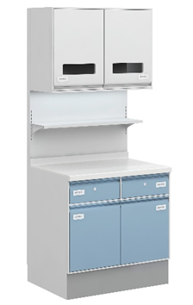 | 1、主要材料：采用优质电解钢板制作，表面抗菌粉末静电喷涂处理，具有抗菌、防锈、耐腐蚀、绝缘性高、附着力强、耐摩擦等技术特点。背架、层板托架板材厚度≥1.5mm；其他板件厚度≥0.8mm；踢脚线面贴SUS304不锈钢≥1.0mm；柜台面采用≥12mm厚医用级复合亚克力人造石，表面经打磨抛光处理； 2、结构配置：背架+350mm深带LED灯带吊柜（对开掩门）+350mm深置物层板+电源开关+操作地柜（上抽下掩门）+人造石面；双层门板/抽面、窄边框结构； 3、五金配件：阻尼门铰、三节静音导轨、锁具、一体折弯拉手、标签槽等； 4、工艺要求：所有板件经数控激光切割、模具冲压、数控折弯、焊接、机器打磨而成；表面采用抗菌粉末静电喷涂处理，具有抗菌、防锈、耐腐蚀、绝缘性高、附着力强、耐摩擦等技术特点； 5、尺寸：3100×650×2000mm | 组 | 1.00 |  | 0.00
105 |  | 医疗配药洗消柜 | 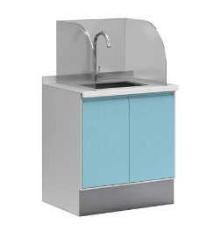 | 1、柜体：采用≥0.8mm厚优质电解钢板制作，表面抗菌粉末静电喷涂处理，具有抗菌、防锈、耐腐蚀、绝缘性高、附着力强、耐摩擦等技术特点。踢脚线面贴SUS304不锈钢≥1.0mm； 2、台面：采用≥12mm厚医用级复合亚克力人造石，表面经打磨抛光无缝拼接处理； 3、结构配置：主柜(对开掩门，内无层板)+塑料调节脚+人造石面+不锈钢水盆带不锈钢下水器+有机玻璃三边挡水板，不含水龙头；双层门板、窄边框结构； 4、五金配件：阻尼门铰、一体折弯拉手等； 5、工艺要求：所有板件经数控激光切割、模具冲压、数控折弯、焊接、机器打磨而成；表面采用抗菌粉末静电喷涂处理，具有抗菌、防锈、耐腐蚀、绝缘性高、附着力强、耐摩擦等技术特点； 6、尺寸：800×600×1200mm | 组 | 2.00 |  | 0.00
106 |  | 医疗鞋柜-12门 | 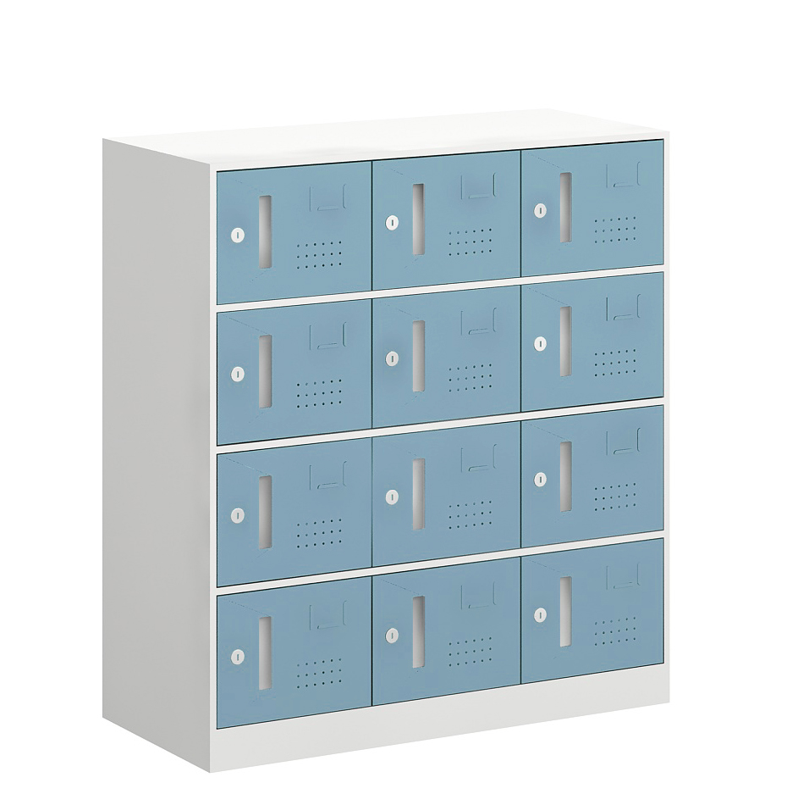 | 1、主要材料：柜体采用≥0.8mm优质冷轧钢板制作，抗菌粉末静电喷涂处理，具有抗菌、防锈、耐腐蚀、绝缘性高、附着力强、耐摩擦等技术特点； 2、结构配置：主柜（12个单开掩门）；窄边框结构； 3、五金配件：电子密码锁、钢制内嵌拉手等； 4、工艺要求：所有板件经数控激光切割、模具冲压、数控折弯、焊接、机器打磨而成；表面采用抗菌粉末静电喷涂处理，具有抗菌、防锈、耐腐蚀、绝缘性高、附着力强、耐摩擦等技术特点； 5、尺寸：910×400×1000mm | 组 | 1.00 |  | 0.00
107 |  | 医疗鞋柜-15门 | 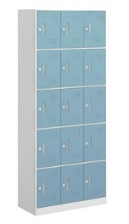 | 1、主要材料：柜体采用≥0.8mm优质冷轧钢板制作，抗菌粉末静电喷涂处理，具有抗菌、防锈、耐腐蚀、绝缘性高、附着力强、耐摩擦等技术特点； 2、结构配置：主柜（15个单开掩门）；窄边框结构； 3、五金配件：电子密码锁、钢制内嵌拉手等； 4、工艺要求：所有板件经数控激光切割、模具冲压、数控折弯、焊接、机器打磨而成；表面采用抗菌粉末静电喷涂处理，具有抗菌、防锈、耐腐蚀、绝缘性高、附着力强、耐摩擦等技术特点； 5、尺寸：910×400×1950mm | 组 | 14.00 |  | 0.00
108 |  | 医疗鞋柜-18门 | 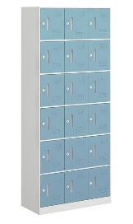 | 1、主要材料：柜体采用≥0.8mm优质冷轧钢板制作，抗菌粉末静电喷涂处理，具有抗菌、防锈、耐腐蚀、绝缘性高、附着力强、耐摩擦等技术特点； 2、结构配置：主柜（18个单开掩门）；窄边框结构； 3、五金配件：电子密码锁、钢制内嵌拉手等； 4、工艺要求：所有板件经数控激光切割、模具冲压、数控折弯、焊接、机器打磨而成；表面采用抗菌粉末静电喷涂处理，具有抗菌、防锈、耐腐蚀、绝缘性高、附着力强、耐摩擦等技术特点； 5、尺寸：910×400×1950mm | 组 | 2.00 |  | 0.00
109 |  | 医疗鞋柜-9门 |  | 1、主要材料：柜体采用≥0.8mm优质冷轧钢板制作，抗菌粉末静电喷涂处理，具有抗菌、防锈、耐腐蚀、绝缘性高、附着力强、耐摩擦等技术特点； 2、结构配置：主柜（9个单开掩门）；窄边框结构； 3、五金配件：电子密码锁、钢制内嵌拉手等； 4、工艺要求：所有板件经数控激光切割、模具冲压、数控折弯、焊接、机器打磨而成；表面采用抗菌粉末静电喷涂处理，具有抗菌、防锈、耐腐蚀、绝缘性高、附着力强、耐摩擦等技术特点； 5、尺寸：910×400×1000mm | 组 | 1.00 |  | 0.00
110 |  | 医疗鞋柜2-15门 |  | 1、主要材料：柜体采用≥0.8mm优质冷轧钢板制作，抗菌粉末静电喷涂处理，具有抗菌、防锈、耐腐蚀、绝缘性高、附着力强、耐摩擦等技术特点； 2、结构配置：主柜（15个单开掩门）；窄边框结构； 3、五金配件：电子密码锁、钢制内嵌拉手等； 4、工艺要求：所有板件经数控激光切割、模具冲压、数控折弯、焊接、机器打磨而成；表面采用抗菌粉末静电喷涂处理，具有抗菌、防锈、耐腐蚀、绝缘性高、附着力强、耐摩擦等技术特点； 5、尺寸：670×400×1950mm | 组 | 2.00 |  | 0.00
111 |  | 医疗鞋柜2-18门 |  | 1、主要材料：柜体采用≥0.8mm优质冷轧钢板制作，抗菌粉末静电喷涂处理，具有抗菌、防锈、耐腐蚀、绝缘性高、附着力强、耐摩擦等技术特点； 2、结构配置：主柜（18个单开掩门）；窄边框结构； 3、五金配件：电子密码锁、钢制内嵌拉手等； 4、工艺要求：所有板件经数控激光切割、模具冲压、数控折弯、焊接、机器打磨而成；表面采用抗菌粉末静电喷涂处理，具有抗菌、防锈、耐腐蚀、绝缘性高、附着力强、耐摩擦等技术特点； 5、尺寸：910×400×1950mm | 组 | 2.00 |  | 0.00
112 |  | 单层脚踏凳 |  | 1、主要材料：采用SUS304不锈钢板材，具有不易生锈、防蚀等特点；面板≥1.5mm厚SUS304不锈钢板，底部安装橡皮胶套，增加稳定性； 2、结构配置：单层设计，顶层配有防滑垫，四角带有凹槽便于叠放； 3、工艺要求：所有工件经数控激光切割、模具冲压、数控折弯、亚弧焊接、机器打磨、抛光、拉丝而成； 4、尺寸：500×350×100mm | 组 | 14.00 |  | 0.00
113 |  | 单层脚踏凳2 |  | 1、主要材料：采用SUS304不锈钢板材，具有不易生锈、防蚀等特点；面板≥1.5mm厚SUS304不锈钢板，底部安装橡皮胶套，增加稳定性； 2、结构配置：单层设计，顶层配有防滑垫，四角带有凹槽便于叠放； 3、工艺要求：所有工件经数控激光切割、模具冲压、数控折弯、亚弧焊接、机器打磨、抛光、拉丝而成； 4、尺寸：500×350×150mm | 组 | 14.00 |  | 0.00
114 |  | 单面库房药盘架 |  | 1、主要材料：整体采用优质冷轧钢板制作，立柱60×40×1.5mm扁管激光割孔成型，底架、可调挂板≥2.0mm，药盘、顶板≥0.8mm，加强管料≥1.0mm； 2、结构配置：主架+6层挂式药盘（每个药盘内标配3块活动格板）；药盘正面配有标签插卡槽，方便更换药品标签；药盘只能上下调节斜挂或平挂，不能前后抽拉； 3、工艺要求：所有板件经数控激光切割、模具冲压、数控折弯、焊接、机器打磨而成；表面采用抗菌粉末静电喷涂处理，具有抗菌、防锈、耐腐蚀、绝缘性高、附着力强、耐摩擦等技术特点； 4、尺寸：950×500×1950mm | 组 | 13.00 |  | 0.00
115 |  | 单面打包台_R |  | 1、主要材料：采用样板SUS304不锈钢板材，具有不易生锈、防蚀等特点；台面板、层板、抽盒侧板、抽面板用≥1.0mm；台架采用38×38×1.2mm方管； 2、结构配置：台面+台架（带吊二抽）； 3、五金配件：三节静音导轨； 4、工艺要求：台面为双层结构，内嵌12mm厚多层实芯夹板，再用加强管固定，最后封不锈钢封板，整体能承重耐压性好，可减少撞击时发出的响声；所有工件经数控激光切割、模具冲压、数控折弯、亚弧焊接、机器打磨、抛光、拉丝而成； 5、尺寸：1860×700×800mm | 组 | 1.00 |  | 0.00
116 |  | 单面西药调剂柜 |  | 1、主要材料：柜体采用≥0.8mm优质电解钢板制作，抗菌粉末静电喷涂处理，具有抗菌、防锈、耐腐蚀、绝缘性高、附着力强、耐摩擦等技术特点；台面采用≥1.0mmSUS304不锈钢制作； 2、结构配置：350mm深上柜（上为2块固定层板，下为2层梯台）+下柜(上4个抽屉，下2对掩门，内各含1块活动层板)+304不锈钢台面； 3、五金配件：阻尼门铰、三节静音导轨、锁具、一体折弯拉手、标签槽等； 4、工艺要求：台面内嵌12mm厚多层实芯夹板，再用加强管固定，最后封不锈钢封板，整体能承重耐压性好，可减少撞击时发出的响声；所有工件经数控激光切割、模具冲压、数控折弯、亚弧焊接、机器打磨、抛光、拉丝而成； 5、尺寸：1860×240/700×(900+1050)mm | 组 | 2.00 |  | 0.00
117 |  | 双层脚踏凳 |  | 1、主要材料：采用SUS304不锈钢板材，具有不易生锈、防蚀等特点；面板≥1.5mm厚SUS304不锈钢板，底部安装橡皮胶套，增加稳定性； 2、结构配置：双层设计，顶层配有防滑垫，四角带有凹槽便于叠放； 3、工艺要求：所有工件经数控激光切割、模具冲压、数控折弯、亚弧焊接、机器打磨、抛光、拉丝而成； 4、尺寸：450×460×400mm | 组 | 6.00 |  | 0.00
118 |  | 双面库房药盘架 |  | 1、主要材料：整体采用优质冷轧钢板制作，立柱用60×40×1.5mm扁管激光割孔成型，底架、可调挂板用≥2.0mm，药盘、顶板用≥0.8mm； 2、结构配置：主架+单面6层挂式药盘（双面共12层，每个药盘内标配3块活动格板）；药盘正面配有标签插卡槽，方便更换药品标签；药盘只能上下调节斜挂或平挂，不能前后抽拉； 3、工艺要求：所有板件经数控激光切割、模具冲压、数控折弯、焊接、机器打磨而成；表面采用抗菌粉末静电喷涂处理，具有抗菌、防锈、耐腐蚀、绝缘性高、附着力强、耐摩擦等技术特点； 4、尺寸：950×940×1950mm | 组 | 18.00 |  | 0.00
119 |  | 双面打包台 |  | 1、主要材料：采用SUS304不锈钢板材，具有不易生锈、防蚀等特点；台面板、层板、抽盒侧板、抽面板用≥1.0mm；立柱采用38×38×1.2mm方管，立柱加强管用38×38×1.0mm方管； 2、结构配置：台面+台架（双面共带8个抽屉）； 3、五金配件：三节静音导轨； 4、工艺要求：台面为双层结构，内嵌12mm厚多层实芯夹板，再用加强管固定，最后封不锈钢封板，整体能承重耐压性好，可减少撞击时发出的响声；所有工件经数控激光切割、模具冲压、数控折弯、亚弧焊接、机器打磨、抛光、拉丝而成； 5、尺寸：1860×1100×800mm | 组 | 13.00 |  | 0.00
120 |  | 双面敷料检查打包台_R |  | 1、主要材料：采用SUS304不锈钢板材，具有不易生锈、防蚀等特点；台面板、层板、抽盒侧板、抽面板用≥1.0mm；立柱采用38×38×1.2mm方管，立柱加强管用38×38×1.0mm方管； 2、结构配置：台面（配有检查灯）+台架（双面共带2个吊二抽）； 3、五金配件：三节静音导轨； 4、工艺要求：台面为双层结构，内嵌12mm厚多层实芯夹板，再用加强管固定，最后封不锈钢封板，整体能承重耐压性好，可减少撞击时发出的响声；所有工件经数控激光切割、模具冲压、数控折弯、亚弧焊接、机器打磨、抛光、拉丝而成； 5、尺寸：1860×1100×800mm | 组 | 2.00 |  | 0.00
121 |  | 发药台_R |  | 1、台面：采用≥12mm厚医用级复合亚克力人造石，表面经打磨抛光无缝拼接处理；成型厚度40mm; 2、台架/柜体：采用≥16mm厚E0级双饰面实木多层板制作; 3、封边：采用2.0mm厚近色PVC全自动封边工艺，防水、防潮、不变色； 4、结构配置：人造石台面+空格柜（带1件活层）+单抽主机柜+键盘架+工作位； 5、五金配件：阻尼门铰、三节静音路轨、嵌入式拉手、连接件等； 6、尺寸：1350×600×750mm | 组 | 3.00 |  | 0.00
122 |  | 哺乳椅 |  | 1、面料：优质超纤皮面料，内衬高密度回弹海绵，实木内框架； 2、结构配置：主椅+搁脚凳+升降头枕+腰部电动托腰（高度可调）；带加热功能，遥控控制； 3、尺寸：单人位 根据采购人实际需求提供。 | 组 | 17.00 |  | 0.00
123 |  | 器械柜 |  | 1、主要材料：板件采用≥1.0mmSUS304不锈钢板材，具有不易生锈、防蚀等特点；门框用≥60×20×1.0mm扁管；门板内嵌≥5mm厚钢化玻璃； 2、结构配置：主柜（上下对开玻璃管框掩门；上柜两层为器械剪钳挂架，每层挂架配有6条挂管，每条挂管为Φ8mm圆钢；下柜2件活层）； 3、五金配件：304#不锈钢专用合页； 4、工艺要求：所有工件经数控激光切割、模具冲压、数控折弯、亚弧焊接、机器打磨、抛光、拉丝而成； 5、尺寸：950×400×1950mm | 组 | 5.00 |  | 0.00
124 |  | 地台板 |  | 1、主要材料：整体采用优质环保塑料制作，安全无异味，使用寿命长； 2、工艺要求：采用一体成型无拼接技术，九脚托盘作加强处理，增大承重能力；具有承重强、耐磨损、防摔落、防潮的特点； 3、尺寸：1100×1100×150mm | 个 | 38.00 |  | 0.00
125 |  | 多功能桌 |  | 1、岛台柜：：柜体采用≥18mmE0级双饰面实木多层板制作，表面做环保哑光烤漆工艺，门板内嵌5mm长虹玻璃；台面采用≥12mm抗菌岩板制作；设有嵌入式轨道插座； 2、餐桌：柜体采用≥18mmE0级双饰面实木多层板制作，表面做环保哑光烤漆工艺；台面采用≥12mm抗菌岩板制作；餐桌结构（可旋转台面+置物桌脚柜），餐桌以岛台柜为支点可做180°旋转，下方带有静音万向轮； 3、结构配置：岛台柜+旋转餐桌； 4、五金配件：优质嵌入式轨道插座，缓冲门铰、三节静音导轨； 5、尺寸：1500×1200×800mm | 张 | 6.00 |  | 0.00
126 |  | 多功能沙发 |  | 1、面料：采用专业医用皮革制作，防磨耐污性好； 2、海绵：采用高密度回弹海绵，可防氧化，防碎，软硬适中，回弹性好，不易变形；根据人体工程学原理设计，坐感舒适； 3、内框架：实木框架，经去皮、烘干、防虫防腐处理； 4、伸缩架：采用优质钢制喷涂四脚落地伸缩脚架； 5、整体结构，靠背和座包联动，平时折叠收起时作沙发使用，座背放平后可成为一张床； 6、尺寸：单人位 根据采购人实际需求提供。 | 组 | 27.00 |  | 0.00
127 |  | 多功能沙发2 |  | 1、面料：采用专业医用皮革制作，防磨耐污性好； 2、海绵：采用高密度回弹海绵，可防氧化，防碎，软硬适中，回弹性好，不易变形；根据人体工程学原理设计，坐感舒适； 3、内框架：实木框架，经去皮、烘干、防虫防腐处理； 4、伸缩架：采用优质钢制喷涂四脚落地伸缩脚架； 5、整体结构，靠背和座包联动，平时折叠收起时作沙发使用，座背放平后可成为一张床； 6、尺寸：三人位 根据采购人实际需求提供。 | 组 | 8.00 |  | 0.00
128 |  | 大输液柜 |  | 1、主要材料：柜体采用≥0.8mm优质电解钢板制作，抗菌粉末静电喷涂处理，具有抗菌、防锈、耐腐蚀、绝缘性高、附着力强、耐摩擦等技术特点；踢脚线面贴SUS304不锈钢≥1.0mm； 2、结构配置：主柜（单掩门，柜内配ABS药盘，标配4大3小药盘，模块调节侧护板，药盘可直挂和倾斜挂，层高可调节，配置限位器）； 3、五金配件：锁具、一字折弯拉手、标签槽； 4、尺寸：500×600×2000mm | 组 | 6.00 |  | 0.00
129 |  | 实验凳 |  | 1、凳面：采用一次成型玻璃钢制作； 2、结构配置：多功能底盘+电镀气压棒+电镀脚圈+电镀活动五星脚架+静音脚轮； 3、尺寸：根据采购人实际需求提供。 | 张 | 49.00 |  | 0.00
130 |  | 层架柜 |  | 1、台面：采用≥12mm厚医用级复合亚克力人造石，表面经打磨抛光无缝拼接处理； 2、柜体：采用E0级双饰面实木多层板制作，层板厚度≥25mm，其他板件厚度≥16mm；2.0mm厚近色PVC全自动封边； 3、结构配置：无门上柜（1件活动层板）+人造石柜台面+下柜（对开掩门、内置1件活动层板）；外盖门结构； 4、五金配件：阻尼门铰、三节静音路轨、嵌入式拉手、连接件等； 5、尺寸：600×450×1950mm | 组 | 2.00 |  | 0.00
131 |  | 工作台 |  | 1、台架/柜体：采用≥0.8mm优质电解钢板制作，抗菌粉末静电喷涂处理，具有抗菌、防锈、耐腐蚀、绝缘性高、附着力强、耐摩擦等技术特点。柜体踢脚线面贴SUS304不锈钢，厚度≥1.0mm；柜体窄边框结构； 2、台面：采用≥12mm厚医用级复合亚克力人造石制作，表面经打磨抛光处理； 3、结构配置：台面+挡板+单抽打印机柜+单抽主机柜（主机柜带锁）；双层抽面板、窄边框结构； 4、五金配件：三节静音导轨、锁具、一体折弯拉手等； 5、尺寸：1600×600×850mm | 组 | 1.00 |  | 0.00
132 |  | 工作台2 |  | 1、台架/柜体：采用≥0.8mm优质电解钢板制作，抗菌粉末静电喷涂处理，具有抗菌、防锈、耐腐蚀、绝缘性高、附着力强、耐摩擦等技术特点。柜体踢脚线面贴SUS304不锈钢，厚度≥1.0mm；柜体窄边框结构； 2、台面：采用≥12mm厚医用级复合亚克力人造石制作，表面经打磨抛光处理， 3、结构配置：台面+挡板+单抽打印机柜+单抽主机柜（主机柜带锁）；双层抽面板、窄边框结构； 4、五金配件：三节静音导轨、锁具、一体折弯拉手等； 5、尺寸：1700×700×850mm | 组 | 1.00 |  | 0.00
133 |  | 床头柜 |  | 1、主要材料：整体采用E0级双饰面实木多层板制作，面板厚度≥25mm，其他板件厚度≥16mm； 2、封边：采用2.0mm厚近色PVC全自动封边工艺，防水、防潮、不变色； 3、结构配置：主柜（两抽柜）；外盖抽结构， 4、五金配件：三节静音路轨、锁具、嵌入式拉手、连接件等； 5、尺寸：420×420×500mm | 组 | 6.00 |  | 0.00
134 |  | 手术凳 |  | 1、座面：采用PU聚氨酯发泡一体成型工艺制作，采用螺旋手动方式升降； 2、凳架：SUS304不锈钢四脚凳架，底部设防滑脚垫； 3、尺寸：根据采购人实际需求提供。 | 张 | 85.00 |  | 0.00
135 |  | 抚触台 |  | 1、平台软包：面料采用专业医用皮革制作，防磨耐污性好；内衬高密度回弹海绵，可防氧化，防碎，软硬适中，回弹性好，不易变形；平台支撑架为优质304矩形不锈钢制作； 2、柜体：采用≥18mmE0级双饰面实木多层板制作，踢脚线采用优质≥1.0mm304不锈钢制作，高度120mm，保证防潮存放要求； 3、封边：采用2.0mm厚近色PVC全自动封边工艺，防水、防潮、不变色； 4、结构配置：平台软包+主柜（上抽下掩门+1件活动层板）；外盖门结构； 5、五金配件：阻尼门铰、三节静音路轨、嵌入式拉手+连接件等； 6、尺寸：1900×900×935mm | 台 | 1.00 |  | 0.00
136 |  | 抚触台2 |  | 1、平台软包：面料采用专业医用皮革制作，防磨耐污性好；内衬高密度回弹海绵，可防氧化，防碎，软硬适中，回弹性好，不易变形；平台支撑架为优质304矩形不锈钢制作； 2、柜体：采用≥18mmE0级双饰面实木多层板制作，踢脚线采用优质≥1.0mm304不锈钢制作，高度120mm，保证防潮存放要求； 3、封边：采用2.0mm厚近色PVC全自动封边工艺，防水、防潮、不变色； 4、结构配置：平台软包+主柜（上抽下掩门+1件活动层板）；外盖门结构； 5、五金配件：阻尼门铰、三节静音路轨、嵌入式拉手+连接件等； 6、尺寸：1600×900×935mm | 台 | 1.00 |  | 0.00
137 |  | 抚触台3 |  | 1、平台软包：面料采用专业医用皮革制作，防磨耐污性好；内衬高密度回弹海绵，可防氧化，防碎，软硬适中，回弹性好，不易变形；平台支撑架为优质304矩形不锈钢制作； 2、柜体：采用≥18mmE0级双饰面实木多层板制作，踢脚线采用优质≥1.0mm304不锈钢制作，高度120mm，保证防潮存放要求； 3、封边：采用2.0mm厚近色PVC全自动封边工艺，防水、防潮、不变色； 4、结构配置：平台软包+主柜（上抽下掩门+1件活动层板）；外盖门结构； 5、五金配件：阻尼门铰、三节静音路轨、嵌入式拉手+连接件等； 6、尺寸：2000×1200×850mm | 台 | 1.00 |  | 0.00
138 |  | 拖把车 |  | 1、主要材料：整体采用SUS304不锈钢板材，具有不易生锈、防蚀等特点；水池板、四周围板用≥1.0mm，挂架管用Φ25×1.0mm不锈钢圆管； 2、结构配置：上挂架（带挂钩）+水池+承重脚轮；水池规格不小于940×440×100mm，池底为锥形； 3、工艺要求：所有工件经数控激光切割、模具冲压、数控折弯、亚弧焊接、机器打磨、抛光、拉丝而成； 4、尺寸：移动式1000×500×1600mm | 组 | 2.00 |  | 0.00
139 |  | 换鞋柜 |  | 1、柜体：采用≥0.8mm优质冷轧钢板制作，抗菌粉末静电喷涂处理，具有抗菌、防锈、耐腐蚀、绝缘性高、附着力强、耐摩擦等技术特点； 2、坐垫：面料采用专业医用皮革制作，防磨耐污性好；内衬高密度回弹海绵，可防氧化，防碎，软硬适中，回弹性好，不易变形； 4、结构配置：主柜（对开掩门）+软包坐垫；窄边框结构； 5、五金配件：钢制内嵌拉手等； 6、工艺要求：所有板件经数控激光切割、模具冲压、数控折弯、焊接、机器打磨而成；表面采用抗菌粉末静电喷涂处理，具有抗菌、防锈、耐腐蚀、绝缘性高、附着力强、耐摩擦等技术特点； 7、尺寸：1200×400×450mm | 个 | 4.00 |  | 0.00
140 |  | 换鞋柜2 |  | 1、柜体：采用≥0.8mm优质冷轧钢板制作，抗菌粉末静电喷涂处理，具有抗菌、防锈、耐腐蚀、绝缘性高、附着力强、耐摩擦等技术特点； 2、坐垫：面料采用专业医用皮革制作，防磨耐污性好；内衬高密度回弹海绵，可防氧化，防碎，软硬适中，回弹性好，不易变形； 4、结构配置：主柜（对开掩门）+软包坐垫；窄边框结构； 5、五金配件：钢制内嵌拉手等； 6、工艺要求：所有板件经数控激光切割、模具冲压、数控折弯、焊接、机器打磨而成；表面采用抗菌粉末静电喷涂处理，具有抗菌、防锈、耐腐蚀、绝缘性高、附着力强、耐摩擦等技术特点； 7、尺寸：800×400×450mm | 个 | 20.00 |  | 0.00
141 |  | 三层换鞋柜 |  | 1、柜体：采用≥0.8mm优质冷轧钢板制作，抗菌粉末静电喷涂处理，具有抗菌、防锈、耐腐蚀、绝缘性高、附着力强、耐摩擦等技术特点； 2、坐垫：面料采用专业医用皮革制作，防磨耐污性好；内衬高密度回弹海绵，可防氧化，防碎，软硬适中，回弹性好，不易变形； 4、结构配置：主柜（对开掩门）+软包坐垫；窄边框结构； 5、五金配件：钢制内嵌拉手等； 6、工艺要求：所有板件经数控激光切割、模具冲压、数控折弯、焊接、机器打磨而成；表面采用抗菌粉末静电喷涂处理，具有抗菌、防锈、耐腐蚀、绝缘性高、附着力强、耐摩擦等技术特点； 7、尺寸：1200×400×600mm | 个 | 4.00 |  | 0.00
142 |  | 换鞋柜3 |  | 1、柜体：整体采用E0级双饰面实木多层板制作，顶板厚度≥25mm，其他板件厚度≥16mm； 2、封边：采用2.0mm厚近色PVC全自动封边工艺，防水、防潮、不变色； 3、结构配置：无门主柜（四块层板）； 4、尺寸：800×400×1200mm | 个 | 2.00 |  | 0.00
143 |  | 接待沙发1 |  | 1、面料：采用专业医疗皮革，防磨耐污性好； 2、海绵：采用高密度回弹海绵，可防氧化，防碎，软硬适中，回弹性好，坐感舒适，不易变形； 3、内框架实木框架，采用实木原材经去皮、烘干、防虫防腐处理，坚固耐用；底座采用S形弹簧与高弹绷带形成稳固的网状结构，经久耐用； 4、结构配置：为单人位，两侧带全皮矮扶手；底部配金属脚架； 5、尺寸：850×750×810mm | 组 | 6.00 |  | 0.00
144 |  | 接待沙发2 |  | 1、面料：采用专业医疗皮革，防磨耐污性好； 2、海绵：采用高密度回弹海绵，可防氧化，防碎，软硬适中，回弹性好，坐感舒适，不易变形； 3、内框架：实木框架，采用实木原材经去皮、烘干、防虫防腐处理，坚固耐用；底座采用S形弹簧与高弹绷带形成稳固的网状结构，经久耐用； 4、结构配置：三人位，两侧带全皮扶手，低扶手；配置不锈钢脚架； 5、尺寸：1900×830×800mm | 张 | 26.00 |  | 0.00
145 |  | 接待沙发3 |  | 1、面料：采用专业医疗皮革，防磨耐污性好； 2、海绵：采用高密度回弹海绵，可防氧化，防碎，软硬适中，回弹性好，坐感舒适，不易变形； 3、内框架：实木框架，采用实木原材经去皮、烘干、防虫防腐处理，坚固耐用；底座采用S形弹簧与高弹绷带形成稳固的网状结构，经久耐用； 4、结构配置：单人位，两侧带全皮扶手，低扶手；配置不锈钢脚架； 5、尺寸：870×830×800mm | 张 | 29.00 |  | 0.00
146 |  | 接待沙发4 |  | 1、面料：采用专业医疗皮革，防磨耐污性好； 2、海绵：采用高密度回弹海绵，可防氧化，防碎，软硬适中，回弹性好，坐感舒适，不易变形； 3、内框架实木框架，3、该描述类似广告语，建议改为“采用”实木原材经去皮、烘干、防虫防腐处理，坚固耐用；底座采用S形弹簧与高弹绷带形成稳固的网状结构，经久耐用； 4、椅架:采用白蜡木实木制作，自然木纹，保留天然特性；表面经过净味喷漆处理，5层底油及3层面漆； 5、结构配置：为单人位，无扶手； 6、尺寸：单人位 根据采购人实际需求提供。 | 张 | 1.00 |  | 0.00
147 |  | 接待沙发5 |  | 1、面料：采用专业医疗皮革，防磨耐污性好； 2、海绵：采用高密度回弹海绵，可防氧化，防碎，软硬适中，回弹性好，坐感舒适，不易变形； 3、内框架：实木框架，采用实木原材经去皮、烘干、防虫防腐处理，坚固耐用；底座采用S形弹簧与高弹绷带形成稳固的网状结构，经久耐用； 4、结构配置：三人位，两侧带全皮扶手，中扶手；实木脚； 5、尺寸：三人位 根据采购人实际需求提供。 | 张 | 1.00 |  | 0.00
148 |  | 接待茶几 |  | 1、面板：台面采用≥12mm抗菌岩板制作，良好的防污性能，硬度高，耐刮花，耐腐蚀，使用寿命长； 2、几架：采用白蜡木实木制作，自然木纹，保留天然特性；表面经过净味喷漆处理，5层底油及3层面漆； 3、尺寸：R1000×420mm | 张 | 1.00 |  | 0.00
149 | ● | 操作椅 |  | 1、座垫：面料采用专业医疗皮革，防磨耐污性好；海绵采用高密度回弹海绵，可防氧化，防碎，软硬适中，回弹性好，不易变形；根据人体工程学原理设计，坐感舒适； 2、靠背：采用聚丙烯注塑成型工艺制作； 3、五金配件：环形升降机构+三级气压棒+电镀五星脚架+静音万向脚轮； 4、尺寸：根据采购人实际需求提供。 | 张 | 153.00 |  | 0.00
150 |  | 操作组合柜 |  | 1、主要材料：采用优质电解钢板制作，表面抗菌粉末静电喷涂处理，具有抗菌、防锈、耐腐蚀、绝缘性高、附着力强、耐摩擦等技术特点。背架、层板托架板材厚度≥1.5mm；其他板件厚度≥0.8mm；踢脚线面贴SUS304不锈钢≥1.0mm；柜台面采用≥12mm厚医用级复合亚克力人造石； 2、结构配置：背架+带LED灯带吊柜（对开掩门）+电源开关+操作地柜（上抽下掩门）+人造石面；双层门板/抽面、窄边框结构； 3、五金配件：阻尼门铰、三节静音导轨、锁具、一体折弯拉手、标签槽等； 4、工艺要求：所有板件经数控激光切割、模具冲压、数控折弯、焊接、机器打磨而成；表面采用抗菌粉末静电喷涂处理，具有抗菌、防锈、耐腐蚀、绝缘性高、附着力强、耐摩擦等技术特点； 5、尺寸：1290×650×2000mm | 组 | 1.00 |  | 0.00
151 |  | 无菌架 |  | 1、主要材料：采用SUS304不锈钢板材，具有不易生锈、防蚀等特点；立柱和层板外框架采用38×38×1.2mm方管；每层为冲孔不锈钢板，采用≥1.0mm；中间加强管用Φ16×1.0mm扁管；中间层板外框管用30×30×1.2mm方管；顶板用≥1.0mm；底部配防滑脚垫； 2、结构配置：背板+两侧格栅侧板+层板（共4层，中间2层和底层板为冲孔不锈钢板），层板底配有两条横向加强管； 3、工艺要求：所有工件经数控激光切割、模具冲压、数控折弯、亚弧焊接、机器打磨、抛光、拉丝而成； 4、尺寸：1200×500×1950mm | 组 | 7.00 |  | 0.00
152 |  | 无菌柜 |  | 1、主要材料：整体采用优质SUS304≥1.0mm厚不锈钢制造；柜门嵌5mm透明钢化玻璃； 2、结构配置：主柜（对开掩门、4层活动层板)；双层门板; 3、五金配件：不锈钢C型拉手，阻尼门铰； 4、工艺要求：焊接光滑无毛刺，表面抛光处理，抗腐蚀易清洗，整体设计实用而坚固； 5、尺寸：900×500×2000mm | 组 | 3.00 |  | 0.00
153 |  | 无菌柜2 |  | 1、主要材料：整体采用优质SUS304不锈钢制造；柜体≥1.0mm，四脚采用Φ38×1.2mm圆管制作，底部配可调胶脚 2、结构/配置：主柜（上中下均分三层，每层配有玻璃边框对开门，每层内配一块层板）；柜底离地高200mm； 3、五金配件：不锈钢C型拉手，阻尼门铰； 4、工艺要求：所有工件经数控激光切割、模具冲压、数控折弯、亚弧焊接、机器打磨、抛光、拉丝而成； 5、尺寸：950×500×1950mm | 组 | 5.00 |  | 0.00
154 | 核心产品（“△”） | 治疗柜 |  | 1、主要材料：采用优质≥0.8mm厚电解钢板制作，表面抗菌粉末静电喷涂处理，具有抗菌、防锈、耐腐蚀、绝缘性高、附着力强、耐摩擦等技术特点。踢脚线面贴SUS304不锈钢≥1.0mm；柜台面采用≥12mm厚医用级复合亚克力人造石，表面经打磨抛光处理；门板内嵌5mm钢化玻璃； 2、结构配置：上柜（对开钢框玻璃掩门、2块活动层板+）+下柜(双抽双掩门，1块活动层板)+人造石台面；双层门板/抽面、窄边框结构； 3、五金配件：阻尼门铰、三节静音导轨、锁具、一体折弯拉手、标签槽等； 4、工艺要求：所有板件经数控激光切割、模具冲压、数控折弯、焊接、机器打磨而成；表面采用抗菌粉末静电喷涂处理，具有抗菌、防锈、耐腐蚀、绝缘性高、附着力强、耐摩擦等技术特点； 5、尺寸：950×600×1950mm | 个 | 30.00 |  | 0.00
155 |  | 治疗柜2 |  | 1、主要材料：采用优质≥0.8mm厚电解钢板制作，表面抗菌粉末静电喷涂处理，具有抗菌、防锈、耐腐蚀、绝缘性高、附着力强、耐摩擦等技术特点。踢脚线面贴SUS304不锈钢≥1.0mm；柜台面采用≥12mm厚医用级复合亚克力人造石，表面经打磨抛光处理；门板内嵌5mm钢化玻璃； 2、结构配置：350mm深上柜（对开钢框玻璃掩门、2块活动层板+）+350mm深下柜(双抽双掩门，1块活动层板)+人造石台面；双层门板/抽面、窄边框结构； 3、五金配件：阻尼门铰、三节静音导轨、锁具、一体折弯拉手、标签槽等； 4、工艺要求：所有板件经数控激光切割、模具冲压、数控折弯、焊接、机器打磨而成；表面采用抗菌粉末静电喷涂处理，具有抗菌、防锈、耐腐蚀、绝缘性高、附着力强、耐摩擦等技术特点； 5、尺寸：800×650×2000mm | 组 | 23.00 |  | 0.00
156 |  | 治疗柜3 |  | 1、主要材料：采用优质≥0.8mm厚电解钢板制作，表面抗菌粉末静电喷涂处理，具有抗菌、防锈、耐腐蚀、绝缘性高、附着力强、耐摩擦等技术特点。踢脚线面贴SUS304不锈钢≥1.0mm；柜台面采用≥12mm厚医用级复合亚克力人造石，表面经打磨抛光处理；门板内嵌5mm钢化玻璃； 2、结构配置：350mm深上柜（对开钢框玻璃掩门、2块活动层板）+350mm深中柜（空格）+下柜(双抽双掩门，门内1块活动层板)+人造石台面；双层门板/抽面、窄边框结构； 3、五金配件：阻尼门铰、三节静音导轨、锁具、一体折弯拉手、标签槽等； 4、工艺要求：所有板件经数控激光切割、模具冲压、数控折弯、焊接、机器打磨而成；表面采用抗菌粉末静电喷涂处理，具有抗菌、防锈、耐腐蚀、绝缘性高、附着力强、耐摩擦等技术特点； 5、尺寸：950×650×2000mm | 组 | 6.00 |  | 0.00
157 |  | 治疗柜4 |  | 1、主要材料：采用优质≥0.8mm厚电解钢板制作，表面抗菌粉末静电喷涂处理，具有抗菌、防锈、耐腐蚀、绝缘性高、附着力强、耐摩擦等技术特点。踢脚线面贴SUS304不锈钢≥1.0mm；柜台面采用≥12mm厚医用级复合亚克力人造石，表面经打磨抛光处理； 2、结构配置：上柜（对开钢框玻璃掩门、2块活动层板）+下柜(双抽双掩门，门内1块活动层板)+人造石台面；双层门板/抽面、窄边框结构； 3、五金配件：阻尼门铰、三节静音路轨、锁具、一体折弯拉手、标签槽等； 4、工艺要求：所有板件经数控激光切割、模具冲压、数控折弯、焊接、机器打磨而成；表面采用抗菌粉末静电喷涂处理，具有抗菌、防锈、耐腐蚀、绝缘性高、附着力强、耐摩擦等技术特点； 5、尺寸：950×600×1950mm | 组 | 2.00 |  | 0.00
158 |  | 不锈钢清洗柜5 |  | 1、主要材料：采用≥1.0mmSUS304不锈钢板材，具有不易生锈、防蚀等特点；台面上配有滤水架； 2、结构配置：主柜+2个水池（水池规格≥450×350×250mm）+滤水架+2个水龙头；双层门板； 3、五金配件：不锈钢C型拉手、阻尼门铰、不锈钢鹅颈高抛龙头； 4、工艺要求：所有工件经数控激光切割、模具冲压、数控折弯、亚弧焊接、机器打磨、抛光、拉丝而成； 5、尺寸：1200×550×1050mm | 组 | 1.00 |  | 0.00
159 |  | 灭菌篮筐 |  | 1、主要材料：采用304不锈钢板材，具有不易生锈、防蚀等特点；格网采用Φ3.2mm不锈钢圆线；顶部框架和底部加强采用Φ5mm不锈钢圆线； 2、结构配置：整篮采用钢线织网而成； 3、工艺要求：所有工件经数控激光切割、模具冲压、数控折弯、亚弧焊接、机器打磨、抛光、拉丝而成； 4、尺寸：535×380×195mm | 组 | 115.00 |  | 0.00
160 |  | 灭菌篮筐存放架 |  | 1、主要材料：采用304不锈钢板材，具有不易生锈、防蚀等特点；立柱采用≥50×50×1.2mm方管；层托管采用≥50×25×1.2mm扁管； 2、结构配置：整架分3列5排，共可放15个不锈钢灭菌网篮筐（不含篮筐）； 3、工艺要求：所有工件经数控激光切割、模具冲压、数控折弯、亚弧焊接、机器打磨、抛光、拉丝而成； 4、尺寸：1680×460×1650mm | 组 | 6.00 |  | 0.00
161 |  | 灭菌篮筐运送车 |  | 1、主要材料：采用304不锈钢板材，具有不易生锈、防蚀等特点：主架采用Φ25×1.2mm不锈钢圆管；U型托条采用1.2mm不锈钢板压折成形；底板采用1.0mm不锈钢板压折成形；前后锁用Φ10圆钢； 2、结构配置：整架分5层，共可放5个不锈钢灭菌篮筐，主架前后都配Φ10圆钢长条锁，一锁就可把5篮全部锁住，这样可保证推车在推动时，篮筐不会掉出（不含篮筐）；底部配4寸平底脚轮，带刹车装置； 3、工艺要求：所有工件经数控激光切割、模具冲压、数控折弯、亚弧焊接、机器打磨、抛光、拉丝而成； 4、尺寸：650×400×1650mm | 组 | 5.00 |  | 0.00
162 |  | 理疗床 |  | 1、床架：采用≥60×60mm橡胶木实木，经去皮、烘干、防虫防腐处理，自然木纹，保留天然特性；表面经过净味喷漆处理，5层底油及3层面漆； 2、储物柜：采用≥16mm厚E0级双饰面实木多层板制作，表面经过净味喷漆处理，5层底油及3层面漆； 3、软包：面料采用西皮，防磨耐污性好；海绵采用高密度回弹海绵，可防氧化，防碎，软硬适中，回弹性好，不易变形； 4、结构配置：实木床架+储物柜+≥100mm厚西皮软包垫（头部位置开圆孔）； 5、尺寸：1900×700×650mm | 组 | 11.00 |  | 0.00
163 |  | 电子存包柜 |  | 1、设备整体尺寸高度≥2000（mm），宽度≥650（mm），深度≥450（mm），配备16个单个柜门（其中有两个大格口），柜门数量可按需定制； 2、柜体：采用≥0.8mm厚优质冷轧钢板制作，表面采用抗菌粉末喷涂，柜体与门板贴有缓冲垫，降低关闭时产生噪音； 3、智能电子锁：360度防撬、防软片插入，开锁时可自动弹开柜门，配置柜体带有一体响应式应急锁，应急锁采用隐形设计，轻按打开锁口，以便特殊情况下管理员手动机械一键通开整柜所有格口； 4、开柜权限：设有临时卡/VIP卡开柜、优先分配柜格、特殊身份绑定柜格、后台查看； 5、其他功能：设备同时支持有线或无线连接方式； 6、尺寸：325/650×450×2000mm | 组 | 3.00 |  | 0.00
164 |  | 电子存包柜2 |  | 1、设备整体尺寸高度≥2000（mm），宽度≥1625（mm），深度≥450（mm），配备32个单个柜门（其中有两个大格口），柜门数量可按需定制； 2、柜体：采用≥0.8mm厚优质冷轧钢板制作，表面采用抗菌粉末喷涂，柜体与门板贴有缓冲垫，降低关闭时产生噪音； 3、智能电子锁：360度防撬、防软片插入，开锁时可自动弹开柜门，配置柜体带有一体响应式应急锁，应急锁采用隐形设计，轻按打开锁口，以便特殊情况下管理员手动机械一键通开整柜所有格口； 4、开柜权限：设有临时卡/VIP卡开柜、优先分配柜格、特殊身份绑定柜格、后台查看； 5、其他功能：设备同时支持有线或无线连接方式； 6、尺寸：325/650/650×450×2000mm | 组 | 1.00 |  | 0.00
165 |  | 移动式敷料架 |  | 1、主要材料：采用SUS304不锈钢板材，具有不易生锈、防蚀等特点；立柱采用38×38×1.2mm方管，层板、后板用≥1.0mm厚，两侧格条管：Φ16×1.0mm圆管； 2、结构配置：敷料架均分3层，每层层板底配有两条加强，两侧各用5条Φ16mm圆管坚向隔条，有后板；脚架带4个4寸脚轮（2个带刹车）； 3、工艺要求：所有工件经数控激光切割、模具冲压、数控折弯、亚弧焊接、机器打磨、抛光、拉丝而成； 4、尺寸：950×550×1950mm | 组 | 1.00 |  | 0.00
166 |  | 移动式无菌架 |  | 1、主要材料：采用SUS304不锈钢板材，具有不易生锈、防蚀等特点；立柱采用38×38×1.2mm方管，层板用≥1.0mm厚； 2、结构配置：移动式无菌架共均分4层，每层层板底配有1条加强；底部带4个4寸脚轮（2个带刹车）； 3、工艺要求：所有工件经数控激光切割、模具冲压、数控折弯、亚弧焊接、机器打磨、抛光、拉丝而成； 4、尺寸：1200×500×1950mm | 组 | 14.00 |  | 0.00
167 |  | 移动式无菌架2 |  | 1、主要材料：采用SUS304不锈钢板材，具有不易生锈、防蚀等特点；立柱采用38×38×1.2mm方管，每层为竖向内格条管，采用Φ10×1.0mm圆管，中间加强管用Φ16×1.0mm扁管，中间层板外框管用30×30×1.2mm,方管，顶、底板用≥1.0mm； 2、结构配置：无菌架共均分4层，中间三层为圆管格条，顶、底板为平板式，每层层板底配有两条横向加强管；底部带4个4寸脚轮（2个带刹车）； 3、工艺要求：所有工件经数控激光切割、模具冲压、数控折弯、亚弧焊接、机器打磨、抛光、拉丝而成； 4、尺寸：1200×550×1950mm | 组 | 10.00 |  | 0.00
168 |  | 等候椅 |  | 1、座包/靠背/扶手：面料采用专业医疗皮革，防磨耐污性好；海绵采用高密度回弹海绵，可防氧化，防碎，软硬适中，回弹性好，不易变形；底框采用E0级实木多层板，经过净味喷漆处理，5层底油及3层面漆； 2、脚架：Φ32×1.5钢制喷涂脚架； 3、结构配置：每个带靠背的座位，使用4mm厚实心钢板折弯加强承压能力；座包为独立软包设计； 4、尺寸：2160×580×710mm | 组 | 1.00 |  | 0.00
169 |  | 异型等候沙发1 |  | 1、面料：采用专业医疗皮革，防磨耐污性好； 2、海绵：采用高密度回弹海绵，可防氧化，防碎，软硬适中，回弹性好，不易变形； 3、内框架：实木框架，采用实木原材经去皮、烘干、防虫防腐处理，坚固耐用；S形弹簧与高弹绷带形成稳固的网状结构，经久耐用； 4、结构配置：沙发无扶手，左侧无靠背右侧带靠背；底部配实心镜面不锈钢底座； 5、尺寸：标准三人位 根据采购人实际需求提供。 | 张 | 8.00 |  | 0.00
170 |  | 异型等候沙发2 |  | 1、面料：采用专业医疗皮革，防磨耐污性好； 2、海绵：采用高密度回弹海绵，可防氧化，防碎，软硬适中，回弹性好，不易变形； 3、内框架：实木框架，采用实木原材经去皮、烘干、防虫防腐处理，坚固耐用；S形弹簧与高弹绷带形成稳固的网状结构，经久耐用； 4、结构配置：沙发无扶手，带靠背；底部配实心镜面不锈钢脚架； 5、尺寸：标准三人位 根据采购人实际需求提供。 | 张 | 3.00 |  | 0.00
171 |  | 异型等候沙发3 |  | 1、面料：采用专业医疗皮革，防磨耐污性好； 2、海绵：采用高密度回弹海绵，可防氧化，防碎，软硬适中，回弹性好，不易变形； 3、内框架：实木框架，采用实木原材经去皮、烘干、防虫防腐处理，坚固耐用；S形弹簧与高弹绷带形成稳固的网状结构，经久耐用； 4、结构配置：沙发为分段式组合设计，可随意组合造型，带靠背无扶手；底部配喷涂钢脚架； 5、尺寸：弧长4720×600×780mm | 张 | 2.00 |  | 0.00
172 |  | 等候沙发1 |  | 1、面料：采用专业医疗皮革，防磨耐污性好； 2、海绵：采用高密度回弹海绵，可防氧化，防碎，软硬适中，回弹性好，不易变形； 3、内框架：实木框架，采用实木原材经去皮、烘干、防虫防腐处理，坚固耐用；S形弹簧与高弹绷带形成稳固的网状结构，经久耐用； 4、结构配置：白蜡木实木扶手及脚架，经过净味喷漆处理，5层底油及3层面漆； 5、尺寸：单人位 根据采购人实际需求提供。 | 张 | 4.00 |  | 0.00
173 |  | 等候沙发2 |  | 1、面料：采用专业医疗皮革，防磨耐污性好； 2、海绵：采用高密度回弹海绵，可防氧化，防碎，软硬适中，回弹性好，不易变形； 3、内框架：实木框架，采用实木原材经去皮、烘干、防虫防腐处理，坚固耐用；S形弹簧与高弹绷带形成稳固的网状结构，经久耐用； 4、结构配置：白蜡木实木扶手及脚架，经过净味喷漆处理，5层底油及3层面漆； 5、尺寸：双人位 根据采购人实际需求提供。 | 张 | 2.00 |  | 0.00
174 |  | 等候沙发直中几 |  | 1、主要材料：几体采用E0级实木多层板为基材，表面贴白蜡木科技木皮处理，木纹顺畅自然；经过净味喷漆处理，5层底油及3层面漆；台面为仿天然石； 2、结构配置：不配脚架，适用于等候沙发间的衔接，吊在沙发之间； 3、尺寸：500×600×200mm | 张 | 4.00 |  | 0.00
175 |  | 等候沙发直边几 |  | 1、主要材料：几体采用E0级实木多层板为基材，表面贴白蜡木科技木皮处理，木纹顺畅自然；经过净味喷漆处理，5层底油及3层面漆；台面为仿天然石； 2、结构配置：左边配脚架右边无脚架，右边与等候沙发衔接； 3、尺寸：500×600×350mm | 张 | 2.00 |  | 0.00
176 |  | 篮筐转运架1 |  | 1、主要材料：采用≥1.0mm厚SUS304不锈钢板材，Φ25立柱带L型层托架，底下不锈钢平板； 2、结构配置：单面可容5只标准篮筐，可直接推入无人无菌电梯发放无菌物品 ，配置3寸超级人造胶医用万向静音轮（2个带刹车）， 用于无菌物品的运输、发放；包含篮筐； 3、尺寸：555×460×1620mm | 组 | 15.00 |  | 0.00
177 |  | 篮筐转运架2 |  | 1、采用SUS304不锈钢国标≥1.0mm，Φ25立柱带L型层托架，底下不锈钢平板； 2、挡板结构设计,保证篮筐不滑落；双面可容10只标准篮筐，可直接推入无人无菌电梯发放无菌物品 ，配置3寸超级人造胶医用静音轮（万向，2个带刹车） 用于无菌物品的运输、发放；包含篮筐。 3、尺寸：555×580×1620mm | 组 | 2.00 |  | 0.00
178 |  | 茶几 |  | 1、几面：采用仿天然石制作； 2、几架：采用E0级实木多层板为基材，表面贴白蜡木科技木皮处理，木纹顺畅自然；经过净味喷漆处理，5层底油及3层面漆； 3、脚架：采用钢制脚架，表面经抗菌粉末静电喷涂处理； 4、尺寸：1200×600×380mm | 组 | 3.00 |  | 0.00
179 |  | 茶几2 |  | 1、几面：采用E0级高密度板制作，防潮、耐高温，实用性高；表面贴胡桃木皮，表面经过净味喷漆处理，5层底油及3层面漆； 2、脚架：白蜡木实木脚架，采用实木原材经去皮、烘干、防虫防腐处理，坚固耐用； 3、尺寸：1260×650×420mm | 张 | 26.00 |  | 0.00
180 |  | 茶几3 |  | 1、几面：采用E0级高密度板制作，防潮、耐高温，实用性高；表面经过净味喷漆处理，5层底油及3层面漆；倒圆锥形设计； 2、脚柱：圆锥形设计，表面贴胡桃木皮，经过净味喷漆处理，5层底油及3层面漆； 3、尺寸：550×550×550mm | 组 | 7.00 |  | 0.00
181 |  | 药浴桶 |  | 1、主要材料：整体采用香柏木制作，表面做防水处理； 2、结构配置：边缘两侧带不锈钢扶手（可选是否需要），顶部带可拆卸软头靠枕；内带人体工学靠背凳；底部弹跳式阀门； 3、尺寸：1500×620×500mm | 张 | 1.00 |  | 0.00
182 |  | 谈话台 |  | 1、台面：采用≥25mm厚E0级双饰面实木多层板制作，采用见光面为2.0mm厚全自动封边工艺，防水、防潮、不变色； 2、台架：配置40×40mm口字形脚架，表面采用抗菌粉末静电喷涂处理；底部配防滑脚垫； 3、尺寸：1200×300×750mm | 组 | 3.00 |  | 0.00
183 |  | 谈话台2 |  | 1、台面：采用≥25mm厚E0级双饰面实木多层板制作，采用见光面为2.0mm厚全自动封边工艺，防水、防潮、不变色； 2、台架：配置40×40mm口字形脚架，表面采用抗菌粉末静电喷涂处理；底部配防滑脚垫； 3、尺寸：1500×300×750mm | 组 | 2.00 |  | 0.00
184 |  | 贵重智能药品柜 |  | 1、主要材料：采用≥0.8mm电解钢板，抗冲击、耐腐蚀、防潮、防霉。柜体与门板贴有缓冲垫，防止关闭时产生噪音；表面采用抗菌粉末喷涂，涂层膜厚度均匀，内外一致，耐撞击，抗菌； 2、结构配置： a、主机性能：CPU要求采用6核及以上处理器（≥1.8GHz），内存要求4GB及以上，储存要求32G及以上; 操作系统要求Android7.1及以上；屏幕尺寸≥15英寸及以上PCAP多点触摸屏，屏幕分辨要求≥1080*1920；可通过人脸识别、指纹识别、工卡与账号密码登录开启；b、柜门配置电磁锁，磁力不低于50Kg；c、柜内采用资产管理专用超高频RFID识别模组，不低于4组天线，实现整柜盘点时，400个标签≤3S；d、系统在人员登录后自动开锁，关门自动盘点，数据上传时间≤3秒；客户端系统支持个人历史操作信息可查询，管理员可通过客户端进行存取、权限与个人信息等操作；e、具备紧急开门和手动紧急开门功能；智能柜应具有关于射频标签读取等功能。f、柜门打开自动开启柜内照明；g、柜内采用隔板、抽屉、挂钩、储物容器等灵活配置； 3、设备整体尺寸要求高度≥1900（mm），主柜宽度≥900（mm），深度≥600（mm）； 4、尺寸：900×600×1900mm | 组 | 15.00 |  | 0.00
185 |  | 贵重药品柜 |  | 1、主要材料：采用优质≥0.8mm厚电解钢板制作，表面抗菌粉末静电喷涂处理，具有抗菌、防锈、耐腐蚀、绝缘性高、附着力强、耐摩擦等技术特点。 2、结构配置：药柜均分上下两对掩门，上下门各配两把锁，一把为普通锁，一把为密码锁； 3、工艺要求：所有板件经数控激光切割、模具冲压、数控折弯、焊接、机器打磨而成；表面采用抗菌粉末静电喷涂处理，具有抗菌、防锈、耐腐蚀、绝缘性高、附着力强、耐摩擦等技术特点； 4、尺寸：950×400×1950mm | 组 | 4.00 |  | 0.00
186 |  | 铅衣架 |  | 1、主要材料：采用SUS304不锈钢板材，具有不易生锈、防蚀等特点；立柱采用≥30×30×1.2mm方管；底托管采用≥38×38×1.2mm方管；衣架管采用Φ12.7实心管； 2、结构配置：2个衣架、3个挂衣钩、承重钢架组成； 3、工艺要求：所有工件经数控激光切割、模具冲压、数控折弯、亚弧焊接、机器打磨、抛光、拉丝而成； 4、尺寸：300×500×1600mm | 个 | 7.00 |  | 0.00
187 |  | 阅片桌 |  | 1、台面：采用≥25mm厚E0级双饰面实木多层板制作，采用见光面为2.0mm厚全自动封边工艺，防水、防潮、不变色； 2、台架：钢制台架（工型脚+挡板），表面采用环保室内型环氧树脂静电粉末喷涂处理； 3、结构配置：主台+吊式主机柜（可升降）+三面吸音屏风隔板； 4、五金配件：桌面线盒、塑料键盘架、连接件等； 5、尺寸：1400×600×750/1100mm | 组 | 46.00 |  | 0.00
188 |  | 阅片桌2 |  | 1、台面：采用≥25mm厚E0级双饰面实木多层板制作，采用见光面为2.0mm厚全自动封边工艺，防水、防潮、不变色； 2、台架：钢制台架（工型脚+挡板），表面采用环保室内型环氧树脂静电粉末喷涂处理； 3、结构配置：主台+吊式主机柜（可升降）+三面吸音屏风隔板； 4、五金配件：桌面线盒、塑料键盘架、连接件等； 5、尺寸：1600×600×750/1100mm | 组 | 4.00 |  | 0.00
189 |  | 防爆柜 |  | 1、主要材料：整体采用厚度≥0.8mm优质双层冷轧钢板制作， 两层钢板之间相隔有≥38mm的防火层，可有效隔离热源；柜子内外环氧树脂静电喷涂， 表面光亮耐腐蚀 2、结构配置：防溢漏式层板可在每6CM层档上下之间调节， 两侧焊接的层板支撑挂钩稳固可靠，装设有防闭火装置的通风口（在柜体侧面）；柜身底部有50mmM防漏液槽，防止化学液体的外溢；柜身设有静电接地传导端口， 方便连接静电接地线； 3、五金配件：三点联动式门锁， 双人双锁管理、警示标签； 4、尺寸：430×430×560mm | 组 | 1.00 |  | 0.00
190 |  | 麻醉凳 |  | 1、坐垫/靠背：采用PU聚氨酯发泡一体成型工艺制作； 2、五金配件：140行程三级气杆、560直径尼龙五星脚+防滑万向脚轮； 3、尺寸：根据采购人实际需求提供。 | 张 | 32.00 |  | 0.00
191 | ● | 双层木床 |  | 1、主要材料：立柱、床侧枋、梯子枋采用松木实木制作，表面经过净味喷漆处理，5层底油及3层面漆；底架、床板面采用杉木枋，杉木枋； 2、结构配置：四腿落地，榫卯结构；实木床架+杉木床板2套，不含床垫； 3、工艺要求：要求结构扎实稳固不摇晃； 4、尺寸：1990×1000×1780mm | 组 | 113.00 |  | 0.00
192 |  | 双层木床2 |  | 1、主要材料：立柱、床侧枋、梯子枋采用松木实木制作，表面经过净味喷漆处理，5层底油及3层面漆；底架、床板面采用杉木枋，杉木枋； 2、结构配置：四腿落地，榫卯结构；实木床架+杉木床板2套，不含床垫； 3、工艺要求：要求结构扎实稳固不摇晃； 4、尺寸：1990×1200×1780mm | 组 | 2.00 |  | 0.00
193 | ● | 实木椅 |  | 1、主要材料：采用橡胶木实木，经去皮、烘干、防虫防腐处理，自然木纹，保留天然特性；表面经过净味喷漆处理，5层底油及3层面漆； 2、结构配置：四脚带靠背，靠背贴合脊背弧度，整装工艺，榫卯结构； 3、尺寸：435×530×830mm | 张 | 615.00 |  | 0.00
 |  | 合计（1+2+...+193） |  |  |  |  |  | 0.00

